CHG
入力は種別ごとにカラーリングする
■ Variation
■ Vehicle Information
■ Power pass time
■ Other Domain
■ HardWire
■ CAN Rx Hook timeout
■ CAN Rx Hook Flag
■ CAN Rx Hook Signal
■ CAN Rx Message Status & Signal
■ （上記以外）
 |  |  |  |  |  |  |  |  |  |  |  |  |  |  |  |  |  |  |  |  |  |  |  |  |  |  |  |  |  |  |  |  | → | bit
 | Table Type | INDEX | 31 | 30 | 29 | 28 | 27 | 26 | 25 | 24 | 23 | 22 | 21 | 20 | 19 | 18 | 17 | 16 | 15 | 14 | 13 | 12 | 11 | 10 | 9 | 8 | 7 | 6 | 5 | 4 | 3 | 2 | 1 | 0 | REQ
 | Search Table |  | ALERT_VOM_RWT_EN | [reserved] | ALERT_VOM_VCS_ON | ALERT_VOM_IGN_ON | ALERT_VOM_IGN_OFF_WT | ALERT_VOM_IGN_OFF | ALERT_VOM_BAT_WT | ALERT_VOM_BAT_AO | [reserved] | [reserved] | [reserved] | [reserved] | [reserved] | [reserved] | [reserved] | [reserved] | PLG1G10_STS |  | PIINFD08_SIG |  |  |  |  |  |  |  | PIINFDSP_SIG | PLG1G11_STS |  | P_NCLMT_SIG |  |  |  | シート名称は、CH Nameと同じにすること。 1CHしか存在しない場合、機能名と同じにすること。
Master Table |  |  |  |  |  |  |  |  |  |  |  |  |  |  |  |  |  |  |  |  |  |  |  |  |  |  |  |  |  |  |  |  |  |  |  | 貼り付けコード
 |  |  |  |  |  |  |  |  |  |  |  |  |  |  |  |  |  |  |  |  |  |  |  |  |  |  |  |  |  |  |  |  |  |  |  | static const U4 u4_sp_ALERT_H_QUICHA_CHG_CRIT[ALERT_H_QUICHA_CHG_NUM_DST] = { | static const U4 u4_sp_ALERT_H_QUICHA_CHG_MASK[ALERT_H_QUICHA_CHG_NUM_DST] = { | static const U1 u1_sp_ALERT_H_QUICHA_CHG_DST[ALERT_H_QUICHA_CHG_NUM_DST] = { | const ST_ALERT_MTRX st_gp_ALERT_H_QUICHA_MTRX[4] = { | #define ALERT_H_QUICHA_CHG_NUM_DST (29U)
 | Table CHG | 0 | × | × | × | × | × | × | 1 | × | × | × | × | × | × | × | × | × | 0 | 0 | 0 | 0 | 1 | 0 | 0 | 1 | 0 | 0 | 1 | × | × | × | × | × | BAT_TMP | (U4)0x02000920U, /* 00 BAT_TMP */ | (U4)0x0200FFE0U, /* 00 BAT_TMP */ | (U1)ALERT_REQ_H_QUICHA_CHG_BAT_TMP, /* 00 BAT_TMP */ | { | MtxSrch変数名 | CHG
 |  | 1 | × | × | × | × | × | × | 1 | × | × | × | × | × | × | × | × | × | 0 | 0 | 0 | 0 | 1 | 1 | 0 | 0 | 1 | 1 | 1 | × | × | × | × | × | BAT_TMP | (U4)0x02000CE0U, /* 01 BAT_TMP */ | (U4)0x0200FFE0U, /* 01 BAT_TMP */ | (U1)ALERT_REQ_H_QUICHA_CHG_BAT_TMP, /* 01 BAT_TMP */ | &u4_s_AlertH_quichaChgSrcchk, /* fp_u4_SRC_CHK */ | Use MtxSrch | 1
 |  | 2 | × | × | × | × | × | × | 1 | × | × | × | × | × | × | × | × | × | 0 | 0 | 0 | 0 | 1 | 0 | 1 | 0 | 0 | 0 | 1 | × | × | × | × | × | CHK_AC | (U4)0x02000A20U, /* 02 CHK_AC */ | (U4)0x0200FFE0U, /* 02 CHK_AC */ | (U1)ALERT_REQ_H_QUICHA_CHG_CHK_AC, /* 02 CHK_AC */ | vdp_PTR_NA, /* fp_vd_XDST */ | CRIT_NAME | u4_sp_ALERT_H_QUICHA_CHG_CRIT
 |  | 3 | × | × | × | × | × | × | 1 | × | × | × | × | × | × | × | × | × | 0 | 0 | 0 | 0 | 1 | × | 1 | 0 | 0 | 1 | 1 | × | × | × | × | × | CHK_FAC | (U4)0x02000A60U, /* 03 CHK_FAC */ | (U4)0x0200FBE0U, /* 03 CHK_FAC */ | (U1)ALERT_REQ_H_QUICHA_CHG_CHK_FAC, /* 03 CHK_FAC */ |  | MASK_NAME | u4_sp_ALERT_H_QUICHA_CHG_MASK
 |  | 4 | × | × | × | × | × | × | 1 | × | × | × | × | × | × | × | × | × | 0 | 0 | 0 | 0 | 1 | 0 | 0 | 1 | 1 | 1 | 1 | × | × | × | × | × | CHK_PLG | (U4)0x020009E0U, /* 04 CHK_PLG */ | (U4)0x0200FFE0U, /* 04 CHK_PLG */ | (U1)ALERT_REQ_H_QUICHA_CHG_CHK_PLG, /* 04 CHK_PLG */ | &u4_sp_ALERT_H_QUICHA_CHG_MASK[0], /* u4p_MASK */ | MTXSRCH_DEF | ALERT_H_QUICHA_CHG_NUM_DST
 |  | 5 | × | × | × | × | × | × | 1 | × | × | × | × | × | × | × | × | × | 0 | 0 | 0 | 0 | 1 | 1 | 1 | 0 | 1 | 0 | 1 | × | × | × | × | × | CHK_VHCL | (U4)0x02000EA0U, /* 05 CHK_VHCL */ | (U4)0x0200FFE0U, /* 05 CHK_VHCL */ | (U1)ALERT_REQ_H_QUICHA_CHG_CHK_VHCL, /* 05 CHK_VHCL */ | &u4_sp_ALERT_H_QUICHA_CHG_CRIT[0], /* u4p_CRIT */ | MTXSRCH_OUT_DEF | u1_sp_ALERT_H_QUICHA_CHG_DST
 |  | 6 | × | × | × | × | × | × | 1 | × | × | × | × | × | × | × | × | × | 0 | 0 | 0 | 0 | 1 | × | 0 | 0 | 0 | 1 | 1 | 0 | 0 | 0 | 0 | 0 | CMP | (U4)0x02000860U, /* 06 CMP */ | (U4)0x0200FBFFU, /* 06 CMP */ | (U1)ALERT_REQ_H_QUICHA_CHG_CMP, /* 06 CMP */ |  | ALERT_MTRX_NAME | st_gp_ALERT_H_QUICHA_MTRX[4]
 |  | 7 | × | × | × | × | × | × | 1 | × | × | × | × | × | × | × | × | × | 0 | 0 | 0 | 0 | 1 | × | 0 | 0 | 0 | 1 | 1 | 0 | 0 | 0 | 0 | 1 | CMPLMT | (U4)0x02000861U, /* 07 CMPLMT */ | (U4)0x0200FBFFU, /* 07 CMPLMT */ | (U1)ALERT_REQ_H_QUICHA_CHG_CMPLMT, /* 07 CMPLMT */ | &u1_sp_ALERT_H_QUICHA_CHG_DST[0], /* u1p_DST */ | SRCH_NUM | 29
 |  | 8 | × | × | × | × | × | × | 1 | × | × | × | × | × | × | × | × | × | 0 | 0 | 0 | 0 | 1 | × | 0 | 0 | 0 | 1 | 1 | 0 | 0 | 0 | 1 | 0 | CMPLMT | (U4)0x02000862U, /* 08 CMPLMT */ | (U4)0x0200FBFFU, /* 08 CMPLMT */ | (U1)ALERT_REQ_H_QUICHA_CHG_CMPLMT, /* 08 CMPLMT */ | (U2)ALERT_H_QUICHA_CHG_NUM_DST, /* u2_num_srch */ | SRC CHK | u4_s_AlertH_quichaChgSrcchk
 |  | 9 | × | × | × | × | × | × | 1 | × | × | × | × | × | × | × | × | × | 0 | 0 | 0 | 0 | 1 | × | 0 | 0 | 0 | 1 | 1 | 0 | 0 | 0 | 1 | 1 | CMPLMT | (U4)0x02000863U, /* 09 CMPLMT */ | (U4)0x0200FBFFU, /* 09 CMPLMT */ | (U1)ALERT_REQ_H_QUICHA_CHG_CMPLMT, /* 09 CMPLMT */ | (U1)ALERT_VOM_BAT_WT /* u1_vom_act */ | RWTX | NULL
 |  | 10 | × | × | × | × | × | × | 1 | × | × | × | × | × | × | × | × | × | 0 | 0 | 0 | 0 | 1 | × | 0 | 0 | 0 | 1 | 1 | 0 | 0 | 1 | 0 | 0 | CMPLMT | (U4)0x02000864U, /* 10 CMPLMT */ | (U4)0x0200FBFFU, /* 10 CMPLMT */ | (U1)ALERT_REQ_H_QUICHA_CHG_CMPLMT, /* 10 CMPLMT */ | } | ACT | ALERT_VOM_BAT_WT
 |  | 11 | × | × | × | × | × | × | 1 | × | × | × | × | × | × | × | × | × | 0 | 0 | 0 | 0 | 1 | × | 0 | 0 | 0 | 1 | 1 | 0 | 0 | 1 | 0 | 1 | CMPLMT | (U4)0x02000865U, /* 11 CMPLMT */ | (U4)0x0200FBFFU, /* 11 CMPLMT */ | (U1)ALERT_REQ_H_QUICHA_CHG_CMPLMT, /* 11 CMPLMT */ | }; | ALERT_MTRX変数名 | H_QUICHA
 |  | 12 | × | × | × | × | × | × | 1 | × | × | × | × | × | × | × | × | × | 0 | 0 | 0 | 0 | 1 | × | 0 | 0 | 0 | 1 | 1 | 0 | 0 | 1 | 1 | 0 | CMPLMT | (U4)0x02000866U, /* 12 CMPLMT */ | (U4)0x0200FBFFU, /* 12 CMPLMT */ | (U1)ALERT_REQ_H_QUICHA_CHG_CMPLMT, /* 12 CMPLMT */
 |  | 13 | × | × | × | × | × | × | 1 | × | × | × | × | × | × | × | × | × | 0 | 0 | 0 | 0 | 1 | × | 0 | 0 | 0 | 1 | 1 | 0 | 0 | 1 | 1 | 1 | CMP | (U4)0x02000867U, /* 13 CMP */ | (U4)0x0200FBFFU, /* 13 CMP */ | (U1)ALERT_REQ_H_QUICHA_CHG_CMP, /* 13 CMP */
 |  | 14 | × | × | × | × | × | × | 1 | × | × | × | × | × | × | × | × | × | 0 | 0 | 0 | 0 | 1 | × | 0 | 0 | 0 | 1 | 1 | 0 | 1 | × | × | × | CMP | (U4)0x02000868U, /* 14 CMP */ | (U4)0x0200FBF8U, /* 14 CMP */ | (U1)ALERT_REQ_H_QUICHA_CHG_CMP, /* 14 CMP */
 |  | 15 | × | × | × | × | × | × | 1 | × | × | × | × | × | × | × | × | × | 0 | 0 | 0 | 0 | 1 | × | 0 | 0 | 0 | 1 | 1 | 1 | × | × | × | × | CMP | (U4)0x02000870U, /* 15 CMP */ | (U4)0x0200FBF0U, /* 15 CMP */ | (U1)ALERT_REQ_H_QUICHA_CHG_CMP, /* 15 CMP */
 |  | 16 | × | × | × | × | × | × | 1 | × | × | × | × | × | × | × | × | × | 0 | 0 | 0 | 0 | 1 | 0 | 0 | 1 | 0 | 1 | 1 | × | × | × | × | × | HI_ENRGY | (U4)0x02000960U, /* 16 HI_ENRGY */ | (U4)0x0200FFE0U, /* 16 HI_ENRGY */ | (U1)ALERT_REQ_H_QUICHA_CHG_HI_ENRGY, /* 16 HI_ENRGY */
 |  | 17 | × | × | × | × | × | × | 1 | × | × | × | × | × | × | × | × | × | 0 | 0 | 0 | 0 | 1 | 0 | 0 | 0 | 1 | 1 | 1 | × | × | × | × | × | MLFNC | (U4)0x020008E0U, /* 17 MLFNC */ | (U4)0x0200FFE0U, /* 17 MLFNC */ | (U1)ALERT_REQ_H_QUICHA_CHG_MLFNC, /* 17 MLFNC */
 |  | 18 | × | × | × | × | × | × | 1 | × | × | × | × | × | × | × | × | × | 0 | 0 | 0 | 0 | 1 | 0 | 1 | 0 | 1 | 1 | 1 | × | × | × | × | × | PARTS | (U4)0x02000AE0U, /* 18 PARTS */ | (U4)0x0200FFE0U, /* 18 PARTS */ | (U1)ALERT_REQ_H_QUICHA_CHG_PARTS, /* 18 PARTS */
 |  | 19 | × | × | × | × | × | × | 1 | × | × | × | × | × | × | × | × | × | 0 | 0 | 0 | 0 | 1 | 0 | 0 | 1 | 1 | 0 | 1 | × | × | × | × | × | PULLD | (U4)0x020009A0U, /* 19 PULLD */ | (U4)0x0200FFE0U, /* 19 PULLD */ | (U1)ALERT_REQ_H_QUICHA_CHG_PULLD, /* 19 PULLD */
 |  | 20 | × | × | × | × | × | × | 1 | × | × | × | × | × | × | × | × | × | 0 | 0 | 0 | 0 | 1 | 1 | 1 | 0 | 0 | 0 | 1 | × | × | × | × | × | TM_LMT | (U4)0x02000E20U, /* 20 TM_LMT */ | (U4)0x0200FFE0U, /* 20 TM_LMT */ | (U1)ALERT_REQ_H_QUICHA_CHG_TM_LMT, /* 20 TM_LMT */
 |  | 21 | × | × | × | × | × | × | 1 | × | × | × | × | × | × | × | × | × | 0 | 0 | 0 | 0 | 1 | 0 | 1 | 0 | 1 | 0 | 1 | × | × | × | × | × | TMP_LOW | (U4)0x02000AA0U, /* 21 TMP_LOW */ | (U4)0x0200FFE0U, /* 21 TMP_LOW */ | (U1)ALERT_REQ_H_QUICHA_CHG_TMP_LOW, /* 21 TMP_LOW */
 |  | 22 | × | × | × | × | × | × | 1 | × | × | × | × | × | × | × | × | × | 0 | 0 | 0 | 0 | 1 | 0 | 1 | 1 | 0 | 0 | 1 | × | × | × | × | × | UNLK_CHG | (U4)0x02000B20U, /* 22 UNLK_CHG */ | (U4)0x0200FFE0U, /* 22 UNLK_CHG */ | (U1)ALERT_REQ_H_QUICHA_CHG_UNLK_CHG, /* 22 UNLK_CHG */
 |  | 23 | × | × | × | × | × | × | 1 | × | × | × | × | × | × | × | × | × | 0 | 0 | 0 | 0 | 1 | 0 | 1 | 1 | 0 | 1 | 1 | × | × | × | × | × | PLUG_CHG | (U4)0x02000B60U, /* 23 PLUG_CHG */ | (U4)0x0200FFE0U, /* 23 PLUG_CHG */ | (U1)ALERT_REQ_H_QUICHA_CHG_PLUG_CHG, /* 23 PLUG_CHG */
 |  | 24 | × | × | × | × | × | × | 1 | × | × | × | × | × | × | × | × | × | 0 | 0 | 0 | 0 | 1 | 1 | 1 | 0 | 1 | 1 | 1 | × | × | × | × | × | PLUG_CHG | (U4)0x02000EE0U, /* 24 PLUG_CHG */ | (U4)0x0200FFE0U, /* 24 PLUG_CHG */ | (U1)ALERT_REQ_H_QUICHA_CHG_PLUG_CHG, /* 24 PLUG_CHG */
 |  | 25 | × | × | × | × | × | × | 1 | × | × | × | × | × | × | × | × | × | 0 | 0 | 0 | 1 | 0 | 1 | 0 | 0 | 0 | 1 | 1 | × | × | × | × | × | LOW_TEMP | (U4)0x02001460U, /* 25 LOW_TEMP */ | (U4)0x0200FFE0U, /* 25 LOW_TEMP */ | (U1)ALERT_REQ_H_QUICHA_CHG_LOW_TEMP, /* 25 LOW_TEMP */
 |  | 26 | × | × | × | × | × | × | 1 | × | × | × | × | × | × | × | × | × | 0 | 0 | 0 | 1 | 0 | 1 | 0 | 0 | 1 | 0 | 1 | × | × | × | × | × | VEH_PRTCT | (U4)0x020014A0U, /* 26 VEH_PRTCT */ | (U4)0x0200FFE0U, /* 26 VEH_PRTCT */ | (U1)ALERT_REQ_H_QUICHA_CHG_VEH_PRTCT, /* 26 VEH_PRTCT */
 |  | 27 | × | × | × | × | × | × | 1 | × | × | × | × | × | × | × | × | × | 0 | 0 | 0 | 1 | 1 | 0 | 0 | 0 | 0 | 1 | 1 | × | × | × | × | × | LOW_TEMP | (U4)0x02001860U, /* 27 LOW_TEMP */ | (U4)0x0200FFE0U, /* 27 LOW_TEMP */ | (U1)ALERT_REQ_H_QUICHA_CHG_LOW_TEMP, /* 27 LOW_TEMP */
 |  | 28 | × | × | × | × | × | × | 1 | × | × | × | × | × | × | × | × | × | 0 | 0 | 0 | 1 | 1 | 0 | 0 | 0 | 1 | 0 | 1 | × | × | × | × | × | VEH_PRTCT | (U4)0x020018A0U /* 28 VEH_PRTCT */ | (U4)0x0200FFE0U /* 28 VEH_PRTCT */ | (U1)ALERT_REQ_H_QUICHA_CHG_VEH_PRTCT /* 28 VEH_PRTCT */
 |  | 29 | × | × | × | × | × | × | × | × | × | × | × | × | × | × | × | × | × | × | × | × | × | × | × | × | × | × | × | × | × | × | × | × |  | }; | }; | };
 |  | 30 | × | × | × | × | × | × | × | × | × | × | × | × | × | × | × | × | × | × | × | × | × | × | × | × | × | × | × | × | × | × | × | ×
 |  | 31 | × | × | × | × | × | × | × | × | × | × | × | × | × | × | × | × | × | × | × | × | × | × | × | × | × | × | × | × | × | × | × | ×
 |  | 32 | × | × | × | × | × | × | × | × | × | × | × | × | × | × | × | × | × | × | × | × | × | × | × | × | × | × | × | × | × | × | × | ×
 |  | 33 | × | × | × | × | × | × | × | × | × | × | × | × | × | × | × | × | × | × | × | × | × | × | × | × | × | × | × | × | × | × | × | ×
 |  | 34 | × | × | × | × | × | × | × | × | × | × | × | × | × | × | × | × | × | × | × | × | × | × | × | × | × | × | × | × | × | × | × | ×
 |  | 35 | × | × | × | × | × | × | × | × | × | × | × | × | × | × | × | × | × | × | × | × | × | × | × | × | × | × | × | × | × | × | × | ×
 |  | 36 | × | × | × | × | × | × | × | × | × | × | × | × | × | × | × | × | × | × | × | × | × | × | × | × | × | × | × | × | × | × | × | ×
 |  | 37 | × | × | × | × | × | × | × | × | × | × | × | × | × | × | × | × | × | × | × | × | × | × | × | × | × | × | × | × | × | × | × | ×
 |  | 38 | × | × | × | × | × | × | × | × | × | × | × | × | × | × | × | × | × | × | × | × | × | × | × | × | × | × | × | × | × | × | × | ×
 |  | 39 | × | × | × | × | × | × | × | × | × | × | × | × | × | × | × | × | × | × | × | × | × | × | × | × | × | × | × | × | × | × | × | ×
 |  | 40 | × | × | × | × | × | × | × | × | × | × | × | × | × | × | × | × | × | × | × | × | × | × | × | × | × | × | × | × | × | × | × | ×
 |  | 41 | × | × | × | × | × | × | × | × | × | × | × | × | × | × | × | × | × | × | × | × | × | × | × | × | × | × | × | × | × | × | × | ×
 |  | 42 | × | × | × | × | × | × | × | × | × | × | × | × | × | × | × | × | × | × | × | × | × | × | × | × | × | × | × | × | × | × | × | ×
 |  | 43 | × | × | × | × | × | × | × | × | × | × | × | × | × | × | × | × | × | × | × | × | × | × | × | × | × | × | × | × | × | × | × | ×
 |  | 44 | × | × | × | × | × | × | × | × | × | × | × | × | × | × | × | × | × | × | × | × | × | × | × | × | × | × | × | × | × | × | × | ×
 |  | 45 | × | × | × | × | × | × | × | × | × | × | × | × | × | × | × | × | × | × | × | × | × | × | × | × | × | × | × | × | × | × | × | ×
 |  | 46 | × | × | × | × | × | × | × | × | × | × | × | × | × | × | × | × | × | × | × | × | × | × | × | × | × | × | × | × | × | × | × | ×
 |  | 47 | × | × | × | × | × | × | × | × | × | × | × | × | × | × | × | × | × | × | × | × | × | × | × | × | × | × | × | × | × | × | × | ×
 |  | 48 | × | × | × | × | × | × | × | × | × | × | × | × | × | × | × | × | × | × | × | × | × | × | × | × | × | × | × | × | × | × | × | ×
 |  | 49 | × | × | × | × | × | × | × | × | × | × | × | × | × | × | × | × | × | × | × | × | × | × | × | × | × | × | × | × | × | × | × | ×
 |  | 50 | × | × | × | × | × | × | × | × | × | × | × | × | × | × | × | × | × | × | × | × | × | × | × | × | × | × | × | × | × | × | × | ×
 |  | 51 | × | × | × | × | × | × | × | × | × | × | × | × | × | × | × | × | × | × | × | × | × | × | × | × | × | × | × | × | × | × | × | ×
 |  | 52 | × | × | × | × | × | × | × | × | × | × | × | × | × | × | × | × | × | × | × | × | × | × | × | × | × | × | × | × | × | × | × | ×
 |  | 53 | × | × | × | × | × | × | × | × | × | × | × | × | × | × | × | × | × | × | × | × | × | × | × | × | × | × | × | × | × | × | × | ×
 |  | 54 | × | × | × | × | × | × | × | × | × | × | × | × | × | × | × | × | × | × | × | × | × | × | × | × | × | × | × | × | × | × | × | ×
 |  | 55 | × | × | × | × | × | × | × | × | × | × | × | × | × | × | × | × | × | × | × | × | × | × | × | × | × | × | × | × | × | × | × | ×
 |  | 56 | × | × | × | × | × | × | × | × | × | × | × | × | × | × | × | × | × | × | × | × | × | × | × | × | × | × | × | × | × | × | × | ×
 |  | 57 | × | × | × | × | × | × | × | × | × | × | × | × | × | × | × | × | × | × | × | × | × | × | × | × | × | × | × | × | × | × | × | ×
 |  | 58 | × | × | × | × | × | × | × | × | × | × | × | × | × | × | × | × | × | × | × | × | × | × | × | × | × | × | × | × | × | × | × | ×
 |  | 59 | × | × | × | × | × | × | × | × | × | × | × | × | × | × | × | × | × | × | × | × | × | × | × | × | × | × | × | × | × | × | × | ×
 |  | 60 | × | × | × | × | × | × | × | × | × | × | × | × | × | × | × | × | × | × | × | × | × | × | × | × | × | × | × | × | × | × | × | ×
 |  | 61 | × | × | × | × | × | × | × | × | × | × | × | × | × | × | × | × | × | × | × | × | × | × | × | × | × | × | × | × | × | × | × | ×
 |  | 62 | × | × | × | × | × | × | × | × | × | × | × | × | × | × | × | × | × | × | × | × | × | × | × | × | × | × | × | × | × | × | × | ×
 |  | 63 | × | × | × | × | × | × | × | × | × | × | × | × | × | × | × | × | × | × | × | × | × | × | × | × | × | × | × | × | × | × | × | ×
Criteria
 | Table CHG | 0 | 0 | 0 | 0 | 0 | 0 | 0 | 1 | 0 | 0 | 0 | 0 | 0 | 0 | 0 | 0 | 0 | 0 | 0 | 0 | 0 | 1 | 0 | 0 | 1 | 0 | 0 | 1 | 0 | 0 | 0 | 0 | 0 | BAT_TMP
 |  | 1 | 0 | 0 | 0 | 0 | 0 | 0 | 1 | 0 | 0 | 0 | 0 | 0 | 0 | 0 | 0 | 0 | 0 | 0 | 0 | 0 | 1 | 1 | 0 | 0 | 1 | 1 | 1 | 0 | 0 | 0 | 0 | 0 | BAT_TMP
 |  | 2 | 0 | 0 | 0 | 0 | 0 | 0 | 1 | 0 | 0 | 0 | 0 | 0 | 0 | 0 | 0 | 0 | 0 | 0 | 0 | 0 | 1 | 0 | 1 | 0 | 0 | 0 | 1 | 0 | 0 | 0 | 0 | 0 | CHK_AC
 |  | 3 | 0 | 0 | 0 | 0 | 0 | 0 | 1 | 0 | 0 | 0 | 0 | 0 | 0 | 0 | 0 | 0 | 0 | 0 | 0 | 0 | 1 | 0 | 1 | 0 | 0 | 1 | 1 | 0 | 0 | 0 | 0 | 0 | CHK_FAC
 |  | 4 | 0 | 0 | 0 | 0 | 0 | 0 | 1 | 0 | 0 | 0 | 0 | 0 | 0 | 0 | 0 | 0 | 0 | 0 | 0 | 0 | 1 | 0 | 0 | 1 | 1 | 1 | 1 | 0 | 0 | 0 | 0 | 0 | CHK_PLG
 |  | 5 | 0 | 0 | 0 | 0 | 0 | 0 | 1 | 0 | 0 | 0 | 0 | 0 | 0 | 0 | 0 | 0 | 0 | 0 | 0 | 0 | 1 | 1 | 1 | 0 | 1 | 0 | 1 | 0 | 0 | 0 | 0 | 0 | CHK_VHCL
 |  | 6 | 0 | 0 | 0 | 0 | 0 | 0 | 1 | 0 | 0 | 0 | 0 | 0 | 0 | 0 | 0 | 0 | 0 | 0 | 0 | 0 | 1 | 0 | 0 | 0 | 0 | 1 | 1 | 0 | 0 | 0 | 0 | 0 | CMP
 |  | 7 | 0 | 0 | 0 | 0 | 0 | 0 | 1 | 0 | 0 | 0 | 0 | 0 | 0 | 0 | 0 | 0 | 0 | 0 | 0 | 0 | 1 | 0 | 0 | 0 | 0 | 1 | 1 | 0 | 0 | 0 | 0 | 1 | CMPLMT
 |  | 8 | 0 | 0 | 0 | 0 | 0 | 0 | 1 | 0 | 0 | 0 | 0 | 0 | 0 | 0 | 0 | 0 | 0 | 0 | 0 | 0 | 1 | 0 | 0 | 0 | 0 | 1 | 1 | 0 | 0 | 0 | 1 | 0 | CMPLMT
 |  | 9 | 0 | 0 | 0 | 0 | 0 | 0 | 1 | 0 | 0 | 0 | 0 | 0 | 0 | 0 | 0 | 0 | 0 | 0 | 0 | 0 | 1 | 0 | 0 | 0 | 0 | 1 | 1 | 0 | 0 | 0 | 1 | 1 | CMPLMT
 |  | 10 | 0 | 0 | 0 | 0 | 0 | 0 | 1 | 0 | 0 | 0 | 0 | 0 | 0 | 0 | 0 | 0 | 0 | 0 | 0 | 0 | 1 | 0 | 0 | 0 | 0 | 1 | 1 | 0 | 0 | 1 | 0 | 0 | CMPLMT
 |  | 11 | 0 | 0 | 0 | 0 | 0 | 0 | 1 | 0 | 0 | 0 | 0 | 0 | 0 | 0 | 0 | 0 | 0 | 0 | 0 | 0 | 1 | 0 | 0 | 0 | 0 | 1 | 1 | 0 | 0 | 1 | 0 | 1 | CMPLMT
 |  | 12 | 0 | 0 | 0 | 0 | 0 | 0 | 1 | 0 | 0 | 0 | 0 | 0 | 0 | 0 | 0 | 0 | 0 | 0 | 0 | 0 | 1 | 0 | 0 | 0 | 0 | 1 | 1 | 0 | 0 | 1 | 1 | 0 | CMPLMT
 |  | 13 | 0 | 0 | 0 | 0 | 0 | 0 | 1 | 0 | 0 | 0 | 0 | 0 | 0 | 0 | 0 | 0 | 0 | 0 | 0 | 0 | 1 | 0 | 0 | 0 | 0 | 1 | 1 | 0 | 0 | 1 | 1 | 1 | CMP
 |  | 14 | 0 | 0 | 0 | 0 | 0 | 0 | 1 | 0 | 0 | 0 | 0 | 0 | 0 | 0 | 0 | 0 | 0 | 0 | 0 | 0 | 1 | 0 | 0 | 0 | 0 | 1 | 1 | 0 | 1 | 0 | 0 | 0 | CMP
 |  | 15 | 0 | 0 | 0 | 0 | 0 | 0 | 1 | 0 | 0 | 0 | 0 | 0 | 0 | 0 | 0 | 0 | 0 | 0 | 0 | 0 | 1 | 0 | 0 | 0 | 0 | 1 | 1 | 1 | 0 | 0 | 0 | 0 | CMP
 |  | 16 | 0 | 0 | 0 | 0 | 0 | 0 | 1 | 0 | 0 | 0 | 0 | 0 | 0 | 0 | 0 | 0 | 0 | 0 | 0 | 0 | 1 | 0 | 0 | 1 | 0 | 1 | 1 | 0 | 0 | 0 | 0 | 0 | HI_ENRGY
 |  | 17 | 0 | 0 | 0 | 0 | 0 | 0 | 1 | 0 | 0 | 0 | 0 | 0 | 0 | 0 | 0 | 0 | 0 | 0 | 0 | 0 | 1 | 0 | 0 | 0 | 1 | 1 | 1 | 0 | 0 | 0 | 0 | 0 | MLFNC
 |  | 18 | 0 | 0 | 0 | 0 | 0 | 0 | 1 | 0 | 0 | 0 | 0 | 0 | 0 | 0 | 0 | 0 | 0 | 0 | 0 | 0 | 1 | 0 | 1 | 0 | 1 | 1 | 1 | 0 | 0 | 0 | 0 | 0 | PARTS
 |  | 19 | 0 | 0 | 0 | 0 | 0 | 0 | 1 | 0 | 0 | 0 | 0 | 0 | 0 | 0 | 0 | 0 | 0 | 0 | 0 | 0 | 1 | 0 | 0 | 1 | 1 | 0 | 1 | 0 | 0 | 0 | 0 | 0 | PULLD
 |  | 20 | 0 | 0 | 0 | 0 | 0 | 0 | 1 | 0 | 0 | 0 | 0 | 0 | 0 | 0 | 0 | 0 | 0 | 0 | 0 | 0 | 1 | 1 | 1 | 0 | 0 | 0 | 1 | 0 | 0 | 0 | 0 | 0 | TM_LMT
 |  | 21 | 0 | 0 | 0 | 0 | 0 | 0 | 1 | 0 | 0 | 0 | 0 | 0 | 0 | 0 | 0 | 0 | 0 | 0 | 0 | 0 | 1 | 0 | 1 | 0 | 1 | 0 | 1 | 0 | 0 | 0 | 0 | 0 | TMP_LOW
 |  | 22 | 0 | 0 | 0 | 0 | 0 | 0 | 1 | 0 | 0 | 0 | 0 | 0 | 0 | 0 | 0 | 0 | 0 | 0 | 0 | 0 | 1 | 0 | 1 | 1 | 0 | 0 | 1 | 0 | 0 | 0 | 0 | 0 | UNLK_CHG
 |  | 23 | 0 | 0 | 0 | 0 | 0 | 0 | 1 | 0 | 0 | 0 | 0 | 0 | 0 | 0 | 0 | 0 | 0 | 0 | 0 | 0 | 1 | 0 | 1 | 1 | 0 | 1 | 1 | 0 | 0 | 0 | 0 | 0 | PLUG_CHG
 |  | 24 | 0 | 0 | 0 | 0 | 0 | 0 | 1 | 0 | 0 | 0 | 0 | 0 | 0 | 0 | 0 | 0 | 0 | 0 | 0 | 0 | 1 | 1 | 1 | 0 | 1 | 1 | 1 | 0 | 0 | 0 | 0 | 0 | PLUG_CHG
 |  | 25 | 0 | 0 | 0 | 0 | 0 | 0 | 1 | 0 | 0 | 0 | 0 | 0 | 0 | 0 | 0 | 0 | 0 | 0 | 0 | 1 | 0 | 1 | 0 | 0 | 0 | 1 | 1 | 0 | 0 | 0 | 0 | 0 | LOW_TEMP
 |  | 26 | 0 | 0 | 0 | 0 | 0 | 0 | 1 | 0 | 0 | 0 | 0 | 0 | 0 | 0 | 0 | 0 | 0 | 0 | 0 | 1 | 0 | 1 | 0 | 0 | 1 | 0 | 1 | 0 | 0 | 0 | 0 | 0 | VEH_PRTCT
 |  | 27 | 0 | 0 | 0 | 0 | 0 | 0 | 1 | 0 | 0 | 0 | 0 | 0 | 0 | 0 | 0 | 0 | 0 | 0 | 0 | 1 | 1 | 0 | 0 | 0 | 0 | 1 | 1 | 0 | 0 | 0 | 0 | 0 | LOW_TEMP
 |  | 28 | 0 | 0 | 0 | 0 | 0 | 0 | 1 | 0 | 0 | 0 | 0 | 0 | 0 | 0 | 0 | 0 | 0 | 0 | 0 | 1 | 1 | 0 | 0 | 0 | 1 | 0 | 1 | 0 | 0 | 0 | 0 | 0 | VEH_PRTCT
 |  | 29 | 0 | 0 | 0 | 0 | 0 | 0 | 0 | 0 | 0 | 0 | 0 | 0 | 0 | 0 | 0 | 0 | 0 | 0 | 0 | 0 | 0 | 0 | 0 | 0 | 0 | 0 | 0 | 0 | 0 | 0 | 0 | 0
 |  | 30 | 0 | 0 | 0 | 0 | 0 | 0 | 0 | 0 | 0 | 0 | 0 | 0 | 0 | 0 | 0 | 0 | 0 | 0 | 0 | 0 | 0 | 0 | 0 | 0 | 0 | 0 | 0 | 0 | 0 | 0 | 0 | 0
 |  | 31 | 0 | 0 | 0 | 0 | 0 | 0 | 0 | 0 | 0 | 0 | 0 | 0 | 0 | 0 | 0 | 0 | 0 | 0 | 0 | 0 | 0 | 0 | 0 | 0 | 0 | 0 | 0 | 0 | 0 | 0 | 0 | 0
 |  | 32 | 0 | 0 | 0 | 0 | 0 | 0 | 0 | 0 | 0 | 0 | 0 | 0 | 0 | 0 | 0 | 0 | 0 | 0 | 0 | 0 | 0 | 0 | 0 | 0 | 0 | 0 | 0 | 0 | 0 | 0 | 0 | 0
 |  | 33 | 0 | 0 | 0 | 0 | 0 | 0 | 0 | 0 | 0 | 0 | 0 | 0 | 0 | 0 | 0 | 0 | 0 | 0 | 0 | 0 | 0 | 0 | 0 | 0 | 0 | 0 | 0 | 0 | 0 | 0 | 0 | 0
 |  | 34 | 0 | 0 | 0 | 0 | 0 | 0 | 0 | 0 | 0 | 0 | 0 | 0 | 0 | 0 | 0 | 0 | 0 | 0 | 0 | 0 | 0 | 0 | 0 | 0 | 0 | 0 | 0 | 0 | 0 | 0 | 0 | 0
 |  | 35 | 0 | 0 | 0 | 0 | 0 | 0 | 0 | 0 | 0 | 0 | 0 | 0 | 0 | 0 | 0 | 0 | 0 | 0 | 0 | 0 | 0 | 0 | 0 | 0 | 0 | 0 | 0 | 0 | 0 | 0 | 0 | 0
 |  | 36 | 0 | 0 | 0 | 0 | 0 | 0 | 0 | 0 | 0 | 0 | 0 | 0 | 0 | 0 | 0 | 0 | 0 | 0 | 0 | 0 | 0 | 0 | 0 | 0 | 0 | 0 | 0 | 0 | 0 | 0 | 0 | 0
 |  | 37 | 0 | 0 | 0 | 0 | 0 | 0 | 0 | 0 | 0 | 0 | 0 | 0 | 0 | 0 | 0 | 0 | 0 | 0 | 0 | 0 | 0 | 0 | 0 | 0 | 0 | 0 | 0 | 0 | 0 | 0 | 0 | 0
 |  | 38 | 0 | 0 | 0 | 0 | 0 | 0 | 0 | 0 | 0 | 0 | 0 | 0 | 0 | 0 | 0 | 0 | 0 | 0 | 0 | 0 | 0 | 0 | 0 | 0 | 0 | 0 | 0 | 0 | 0 | 0 | 0 | 0
 |  | 39 | 0 | 0 | 0 | 0 | 0 | 0 | 0 | 0 | 0 | 0 | 0 | 0 | 0 | 0 | 0 | 0 | 0 | 0 | 0 | 0 | 0 | 0 | 0 | 0 | 0 | 0 | 0 | 0 | 0 | 0 | 0 | 0
 |  | 40 | 0 | 0 | 0 | 0 | 0 | 0 | 0 | 0 | 0 | 0 | 0 | 0 | 0 | 0 | 0 | 0 | 0 | 0 | 0 | 0 | 0 | 0 | 0 | 0 | 0 | 0 | 0 | 0 | 0 | 0 | 0 | 0
 |  | 41 | 0 | 0 | 0 | 0 | 0 | 0 | 0 | 0 | 0 | 0 | 0 | 0 | 0 | 0 | 0 | 0 | 0 | 0 | 0 | 0 | 0 | 0 | 0 | 0 | 0 | 0 | 0 | 0 | 0 | 0 | 0 | 0
 |  | 42 | 0 | 0 | 0 | 0 | 0 | 0 | 0 | 0 | 0 | 0 | 0 | 0 | 0 | 0 | 0 | 0 | 0 | 0 | 0 | 0 | 0 | 0 | 0 | 0 | 0 | 0 | 0 | 0 | 0 | 0 | 0 | 0
 |  | 43 | 0 | 0 | 0 | 0 | 0 | 0 | 0 | 0 | 0 | 0 | 0 | 0 | 0 | 0 | 0 | 0 | 0 | 0 | 0 | 0 | 0 | 0 | 0 | 0 | 0 | 0 | 0 | 0 | 0 | 0 | 0 | 0
 |  | 44 | 0 | 0 | 0 | 0 | 0 | 0 | 0 | 0 | 0 | 0 | 0 | 0 | 0 | 0 | 0 | 0 | 0 | 0 | 0 | 0 | 0 | 0 | 0 | 0 | 0 | 0 | 0 | 0 | 0 | 0 | 0 | 0
 |  | 45 | 0 | 0 | 0 | 0 | 0 | 0 | 0 | 0 | 0 | 0 | 0 | 0 | 0 | 0 | 0 | 0 | 0 | 0 | 0 | 0 | 0 | 0 | 0 | 0 | 0 | 0 | 0 | 0 | 0 | 0 | 0 | 0
 |  | 46 | 0 | 0 | 0 | 0 | 0 | 0 | 0 | 0 | 0 | 0 | 0 | 0 | 0 | 0 | 0 | 0 | 0 | 0 | 0 | 0 | 0 | 0 | 0 | 0 | 0 | 0 | 0 | 0 | 0 | 0 | 0 | 0
 |  | 47 | 0 | 0 | 0 | 0 | 0 | 0 | 0 | 0 | 0 | 0 | 0 | 0 | 0 | 0 | 0 | 0 | 0 | 0 | 0 | 0 | 0 | 0 | 0 | 0 | 0 | 0 | 0 | 0 | 0 | 0 | 0 | 0
 |  | 48 | 0 | 0 | 0 | 0 | 0 | 0 | 0 | 0 | 0 | 0 | 0 | 0 | 0 | 0 | 0 | 0 | 0 | 0 | 0 | 0 | 0 | 0 | 0 | 0 | 0 | 0 | 0 | 0 | 0 | 0 | 0 | 0
 |  | 49 | 0 | 0 | 0 | 0 | 0 | 0 | 0 | 0 | 0 | 0 | 0 | 0 | 0 | 0 | 0 | 0 | 0 | 0 | 0 | 0 | 0 | 0 | 0 | 0 | 0 | 0 | 0 | 0 | 0 | 0 | 0 | 0
 |  | 50 | 0 | 0 | 0 | 0 | 0 | 0 | 0 | 0 | 0 | 0 | 0 | 0 | 0 | 0 | 0 | 0 | 0 | 0 | 0 | 0 | 0 | 0 | 0 | 0 | 0 | 0 | 0 | 0 | 0 | 0 | 0 | 0
 |  | 51 | 0 | 0 | 0 | 0 | 0 | 0 | 0 | 0 | 0 | 0 | 0 | 0 | 0 | 0 | 0 | 0 | 0 | 0 | 0 | 0 | 0 | 0 | 0 | 0 | 0 | 0 | 0 | 0 | 0 | 0 | 0 | 0
 |  | 52 | 0 | 0 | 0 | 0 | 0 | 0 | 0 | 0 | 0 | 0 | 0 | 0 | 0 | 0 | 0 | 0 | 0 | 0 | 0 | 0 | 0 | 0 | 0 | 0 | 0 | 0 | 0 | 0 | 0 | 0 | 0 | 0
 |  | 53 | 0 | 0 | 0 | 0 | 0 | 0 | 0 | 0 | 0 | 0 | 0 | 0 | 0 | 0 | 0 | 0 | 0 | 0 | 0 | 0 | 0 | 0 | 0 | 0 | 0 | 0 | 0 | 0 | 0 | 0 | 0 | 0
 |  | 54 | 0 | 0 | 0 | 0 | 0 | 0 | 0 | 0 | 0 | 0 | 0 | 0 | 0 | 0 | 0 | 0 | 0 | 0 | 0 | 0 | 0 | 0 | 0 | 0 | 0 | 0 | 0 | 0 | 0 | 0 | 0 | 0
 |  | 55 | 0 | 0 | 0 | 0 | 0 | 0 | 0 | 0 | 0 | 0 | 0 | 0 | 0 | 0 | 0 | 0 | 0 | 0 | 0 | 0 | 0 | 0 | 0 | 0 | 0 | 0 | 0 | 0 | 0 | 0 | 0 | 0
 |  | 56 | 0 | 0 | 0 | 0 | 0 | 0 | 0 | 0 | 0 | 0 | 0 | 0 | 0 | 0 | 0 | 0 | 0 | 0 | 0 | 0 | 0 | 0 | 0 | 0 | 0 | 0 | 0 | 0 | 0 | 0 | 0 | 0
 |  | 57 | 0 | 0 | 0 | 0 | 0 | 0 | 0 | 0 | 0 | 0 | 0 | 0 | 0 | 0 | 0 | 0 | 0 | 0 | 0 | 0 | 0 | 0 | 0 | 0 | 0 | 0 | 0 | 0 | 0 | 0 | 0 | 0
 |  | 58 | 0 | 0 | 0 | 0 | 0 | 0 | 0 | 0 | 0 | 0 | 0 | 0 | 0 | 0 | 0 | 0 | 0 | 0 | 0 | 0 | 0 | 0 | 0 | 0 | 0 | 0 | 0 | 0 | 0 | 0 | 0 | 0
 |  | 59 | 0 | 0 | 0 | 0 | 0 | 0 | 0 | 0 | 0 | 0 | 0 | 0 | 0 | 0 | 0 | 0 | 0 | 0 | 0 | 0 | 0 | 0 | 0 | 0 | 0 | 0 | 0 | 0 | 0 | 0 | 0 | 0
 |  | 60 | 0 | 0 | 0 | 0 | 0 | 0 | 0 | 0 | 0 | 0 | 0 | 0 | 0 | 0 | 0 | 0 | 0 | 0 | 0 | 0 | 0 | 0 | 0 | 0 | 0 | 0 | 0 | 0 | 0 | 0 | 0 | 0
 |  | 61 | 0 | 0 | 0 | 0 | 0 | 0 | 0 | 0 | 0 | 0 | 0 | 0 | 0 | 0 | 0 | 0 | 0 | 0 | 0 | 0 | 0 | 0 | 0 | 0 | 0 | 0 | 0 | 0 | 0 | 0 | 0 | 0
 |  | 62 | 0 | 0 | 0 | 0 | 0 | 0 | 0 | 0 | 0 | 0 | 0 | 0 | 0 | 0 | 0 | 0 | 0 | 0 | 0 | 0 | 0 | 0 | 0 | 0 | 0 | 0 | 0 | 0 | 0 | 0 | 0 | 0
 |  | 63 | 0 | 0 | 0 | 0 | 0 | 0 | 0 | 0 | 0 | 0 | 0 | 0 | 0 | 0 | 0 | 0 | 0 | 0 | 0 | 0 | 0 | 0 | 0 | 0 | 0 | 0 | 0 | 0 | 0 | 0 | 0 | 0
Mask
 | Table CHG | 0 | 0 | 0 | 0 | 0 | 0 | 0 | 1 | 0 | 0 | 0 | 0 | 0 | 0 | 0 | 0 | 0 | 1 | 1 | 1 | 1 | 1 | 1 | 1 | 1 | 1 | 1 | 1 | 0 | 0 | 0 | 0 | 0 | BAT_TMP
 |  | 1 | 0 | 0 | 0 | 0 | 0 | 0 | 1 | 0 | 0 | 0 | 0 | 0 | 0 | 0 | 0 | 0 | 1 | 1 | 1 | 1 | 1 | 1 | 1 | 1 | 1 | 1 | 1 | 0 | 0 | 0 | 0 | 0 | BAT_TMP
 |  | 2 | 0 | 0 | 0 | 0 | 0 | 0 | 1 | 0 | 0 | 0 | 0 | 0 | 0 | 0 | 0 | 0 | 1 | 1 | 1 | 1 | 1 | 1 | 1 | 1 | 1 | 1 | 1 | 0 | 0 | 0 | 0 | 0 | CHK_AC
 |  | 3 | 0 | 0 | 0 | 0 | 0 | 0 | 1 | 0 | 0 | 0 | 0 | 0 | 0 | 0 | 0 | 0 | 1 | 1 | 1 | 1 | 1 | 0 | 1 | 1 | 1 | 1 | 1 | 0 | 0 | 0 | 0 | 0 | CHK_FAC
 |  | 4 | 0 | 0 | 0 | 0 | 0 | 0 | 1 | 0 | 0 | 0 | 0 | 0 | 0 | 0 | 0 | 0 | 1 | 1 | 1 | 1 | 1 | 1 | 1 | 1 | 1 | 1 | 1 | 0 | 0 | 0 | 0 | 0 | CHK_PLG
 |  | 5 | 0 | 0 | 0 | 0 | 0 | 0 | 1 | 0 | 0 | 0 | 0 | 0 | 0 | 0 | 0 | 0 | 1 | 1 | 1 | 1 | 1 | 1 | 1 | 1 | 1 | 1 | 1 | 0 | 0 | 0 | 0 | 0 | CHK_VHCL
 |  | 6 | 0 | 0 | 0 | 0 | 0 | 0 | 1 | 0 | 0 | 0 | 0 | 0 | 0 | 0 | 0 | 0 | 1 | 1 | 1 | 1 | 1 | 0 | 1 | 1 | 1 | 1 | 1 | 1 | 1 | 1 | 1 | 1 | CMP
 |  | 7 | 0 | 0 | 0 | 0 | 0 | 0 | 1 | 0 | 0 | 0 | 0 | 0 | 0 | 0 | 0 | 0 | 1 | 1 | 1 | 1 | 1 | 0 | 1 | 1 | 1 | 1 | 1 | 1 | 1 | 1 | 1 | 1 | CMPLMT
 |  | 8 | 0 | 0 | 0 | 0 | 0 | 0 | 1 | 0 | 0 | 0 | 0 | 0 | 0 | 0 | 0 | 0 | 1 | 1 | 1 | 1 | 1 | 0 | 1 | 1 | 1 | 1 | 1 | 1 | 1 | 1 | 1 | 1 | CMPLMT
 |  | 9 | 0 | 0 | 0 | 0 | 0 | 0 | 1 | 0 | 0 | 0 | 0 | 0 | 0 | 0 | 0 | 0 | 1 | 1 | 1 | 1 | 1 | 0 | 1 | 1 | 1 | 1 | 1 | 1 | 1 | 1 | 1 | 1 | CMPLMT
 |  | 10 | 0 | 0 | 0 | 0 | 0 | 0 | 1 | 0 | 0 | 0 | 0 | 0 | 0 | 0 | 0 | 0 | 1 | 1 | 1 | 1 | 1 | 0 | 1 | 1 | 1 | 1 | 1 | 1 | 1 | 1 | 1 | 1 | CMPLMT
 |  | 11 | 0 | 0 | 0 | 0 | 0 | 0 | 1 | 0 | 0 | 0 | 0 | 0 | 0 | 0 | 0 | 0 | 1 | 1 | 1 | 1 | 1 | 0 | 1 | 1 | 1 | 1 | 1 | 1 | 1 | 1 | 1 | 1 | CMPLMT
 |  | 12 | 0 | 0 | 0 | 0 | 0 | 0 | 1 | 0 | 0 | 0 | 0 | 0 | 0 | 0 | 0 | 0 | 1 | 1 | 1 | 1 | 1 | 0 | 1 | 1 | 1 | 1 | 1 | 1 | 1 | 1 | 1 | 1 | CMPLMT
 |  | 13 | 0 | 0 | 0 | 0 | 0 | 0 | 1 | 0 | 0 | 0 | 0 | 0 | 0 | 0 | 0 | 0 | 1 | 1 | 1 | 1 | 1 | 0 | 1 | 1 | 1 | 1 | 1 | 1 | 1 | 1 | 1 | 1 | CMP
 |  | 14 | 0 | 0 | 0 | 0 | 0 | 0 | 1 | 0 | 0 | 0 | 0 | 0 | 0 | 0 | 0 | 0 | 1 | 1 | 1 | 1 | 1 | 0 | 1 | 1 | 1 | 1 | 1 | 1 | 1 | 0 | 0 | 0 | CMP
 |  | 15 | 0 | 0 | 0 | 0 | 0 | 0 | 1 | 0 | 0 | 0 | 0 | 0 | 0 | 0 | 0 | 0 | 1 | 1 | 1 | 1 | 1 | 0 | 1 | 1 | 1 | 1 | 1 | 1 | 0 | 0 | 0 | 0 | CMP
 |  | 16 | 0 | 0 | 0 | 0 | 0 | 0 | 1 | 0 | 0 | 0 | 0 | 0 | 0 | 0 | 0 | 0 | 1 | 1 | 1 | 1 | 1 | 1 | 1 | 1 | 1 | 1 | 1 | 0 | 0 | 0 | 0 | 0 | HI_ENRGY
 |  | 17 | 0 | 0 | 0 | 0 | 0 | 0 | 1 | 0 | 0 | 0 | 0 | 0 | 0 | 0 | 0 | 0 | 1 | 1 | 1 | 1 | 1 | 1 | 1 | 1 | 1 | 1 | 1 | 0 | 0 | 0 | 0 | 0 | MLFNC
 |  | 18 | 0 | 0 | 0 | 0 | 0 | 0 | 1 | 0 | 0 | 0 | 0 | 0 | 0 | 0 | 0 | 0 | 1 | 1 | 1 | 1 | 1 | 1 | 1 | 1 | 1 | 1 | 1 | 0 | 0 | 0 | 0 | 0 | PARTS
 |  | 19 | 0 | 0 | 0 | 0 | 0 | 0 | 1 | 0 | 0 | 0 | 0 | 0 | 0 | 0 | 0 | 0 | 1 | 1 | 1 | 1 | 1 | 1 | 1 | 1 | 1 | 1 | 1 | 0 | 0 | 0 | 0 | 0 | PULLD
 |  | 20 | 0 | 0 | 0 | 0 | 0 | 0 | 1 | 0 | 0 | 0 | 0 | 0 | 0 | 0 | 0 | 0 | 1 | 1 | 1 | 1 | 1 | 1 | 1 | 1 | 1 | 1 | 1 | 0 | 0 | 0 | 0 | 0 | TM_LMT
 |  | 21 | 0 | 0 | 0 | 0 | 0 | 0 | 1 | 0 | 0 | 0 | 0 | 0 | 0 | 0 | 0 | 0 | 1 | 1 | 1 | 1 | 1 | 1 | 1 | 1 | 1 | 1 | 1 | 0 | 0 | 0 | 0 | 0 | TMP_LOW
 |  | 22 | 0 | 0 | 0 | 0 | 0 | 0 | 1 | 0 | 0 | 0 | 0 | 0 | 0 | 0 | 0 | 0 | 1 | 1 | 1 | 1 | 1 | 1 | 1 | 1 | 1 | 1 | 1 | 0 | 0 | 0 | 0 | 0 | UNLK_CHG
 |  | 23 | 0 | 0 | 0 | 0 | 0 | 0 | 1 | 0 | 0 | 0 | 0 | 0 | 0 | 0 | 0 | 0 | 1 | 1 | 1 | 1 | 1 | 1 | 1 | 1 | 1 | 1 | 1 | 0 | 0 | 0 | 0 | 0 | PLUG_CHG
 |  | 24 | 0 | 0 | 0 | 0 | 0 | 0 | 1 | 0 | 0 | 0 | 0 | 0 | 0 | 0 | 0 | 0 | 1 | 1 | 1 | 1 | 1 | 1 | 1 | 1 | 1 | 1 | 1 | 0 | 0 | 0 | 0 | 0 | PLUG_CHG
 |  | 25 | 0 | 0 | 0 | 0 | 0 | 0 | 1 | 0 | 0 | 0 | 0 | 0 | 0 | 0 | 0 | 0 | 1 | 1 | 1 | 1 | 1 | 1 | 1 | 1 | 1 | 1 | 1 | 0 | 0 | 0 | 0 | 0 | LOW_TEMP
 |  | 26 | 0 | 0 | 0 | 0 | 0 | 0 | 1 | 0 | 0 | 0 | 0 | 0 | 0 | 0 | 0 | 0 | 1 | 1 | 1 | 1 | 1 | 1 | 1 | 1 | 1 | 1 | 1 | 0 | 0 | 0 | 0 | 0 | VEH_PRTCT
 |  | 27 | 0 | 0 | 0 | 0 | 0 | 0 | 1 | 0 | 0 | 0 | 0 | 0 | 0 | 0 | 0 | 0 | 1 | 1 | 1 | 1 | 1 | 1 | 1 | 1 | 1 | 1 | 1 | 0 | 0 | 0 | 0 | 0 | LOW_TEMP
 |  | 28 | 0 | 0 | 0 | 0 | 0 | 0 | 1 | 0 | 0 | 0 | 0 | 0 | 0 | 0 | 0 | 0 | 1 | 1 | 1 | 1 | 1 | 1 | 1 | 1 | 1 | 1 | 1 | 0 | 0 | 0 | 0 | 0 | VEH_PRTCT
 |  | 29 | 0 | 0 | 0 | 0 | 0 | 0 | 0 | 0 | 0 | 0 | 0 | 0 | 0 | 0 | 0 | 0 | 0 | 0 | 0 | 0 | 0 | 0 | 0 | 0 | 0 | 0 | 0 | 0 | 0 | 0 | 0 | 0
 |  | 30 | 0 | 0 | 0 | 0 | 0 | 0 | 0 | 0 | 0 | 0 | 0 | 0 | 0 | 0 | 0 | 0 | 0 | 0 | 0 | 0 | 0 | 0 | 0 | 0 | 0 | 0 | 0 | 0 | 0 | 0 | 0 | 0
 |  | 31 | 0 | 0 | 0 | 0 | 0 | 0 | 0 | 0 | 0 | 0 | 0 | 0 | 0 | 0 | 0 | 0 | 0 | 0 | 0 | 0 | 0 | 0 | 0 | 0 | 0 | 0 | 0 | 0 | 0 | 0 | 0 | 0
 |  | 32 | 0 | 0 | 0 | 0 | 0 | 0 | 0 | 0 | 0 | 0 | 0 | 0 | 0 | 0 | 0 | 0 | 0 | 0 | 0 | 0 | 0 | 0 | 0 | 0 | 0 | 0 | 0 | 0 | 0 | 0 | 0 | 0
 |  | 33 | 0 | 0 | 0 | 0 | 0 | 0 | 0 | 0 | 0 | 0 | 0 | 0 | 0 | 0 | 0 | 0 | 0 | 0 | 0 | 0 | 0 | 0 | 0 | 0 | 0 | 0 | 0 | 0 | 0 | 0 | 0 | 0
 |  | 34 | 0 | 0 | 0 | 0 | 0 | 0 | 0 | 0 | 0 | 0 | 0 | 0 | 0 | 0 | 0 | 0 | 0 | 0 | 0 | 0 | 0 | 0 | 0 | 0 | 0 | 0 | 0 | 0 | 0 | 0 | 0 | 0
 |  | 35 | 0 | 0 | 0 | 0 | 0 | 0 | 0 | 0 | 0 | 0 | 0 | 0 | 0 | 0 | 0 | 0 | 0 | 0 | 0 | 0 | 0 | 0 | 0 | 0 | 0 | 0 | 0 | 0 | 0 | 0 | 0 | 0
 |  | 36 | 0 | 0 | 0 | 0 | 0 | 0 | 0 | 0 | 0 | 0 | 0 | 0 | 0 | 0 | 0 | 0 | 0 | 0 | 0 | 0 | 0 | 0 | 0 | 0 | 0 | 0 | 0 | 0 | 0 | 0 | 0 | 0
 |  | 37 | 0 | 0 | 0 | 0 | 0 | 0 | 0 | 0 | 0 | 0 | 0 | 0 | 0 | 0 | 0 | 0 | 0 | 0 | 0 | 0 | 0 | 0 | 0 | 0 | 0 | 0 | 0 | 0 | 0 | 0 | 0 | 0
 |  | 38 | 0 | 0 | 0 | 0 | 0 | 0 | 0 | 0 | 0 | 0 | 0 | 0 | 0 | 0 | 0 | 0 | 0 | 0 | 0 | 0 | 0 | 0 | 0 | 0 | 0 | 0 | 0 | 0 | 0 | 0 | 0 | 0
 |  | 39 | 0 | 0 | 0 | 0 | 0 | 0 | 0 | 0 | 0 | 0 | 0 | 0 | 0 | 0 | 0 | 0 | 0 | 0 | 0 | 0 | 0 | 0 | 0 | 0 | 0 | 0 | 0 | 0 | 0 | 0 | 0 | 0
 |  | 40 | 0 | 0 | 0 | 0 | 0 | 0 | 0 | 0 | 0 | 0 | 0 | 0 | 0 | 0 | 0 | 0 | 0 | 0 | 0 | 0 | 0 | 0 | 0 | 0 | 0 | 0 | 0 | 0 | 0 | 0 | 0 | 0
 |  | 41 | 0 | 0 | 0 | 0 | 0 | 0 | 0 | 0 | 0 | 0 | 0 | 0 | 0 | 0 | 0 | 0 | 0 | 0 | 0 | 0 | 0 | 0 | 0 | 0 | 0 | 0 | 0 | 0 | 0 | 0 | 0 | 0
 |  | 42 | 0 | 0 | 0 | 0 | 0 | 0 | 0 | 0 | 0 | 0 | 0 | 0 | 0 | 0 | 0 | 0 | 0 | 0 | 0 | 0 | 0 | 0 | 0 | 0 | 0 | 0 | 0 | 0 | 0 | 0 | 0 | 0
 |  | 43 | 0 | 0 | 0 | 0 | 0 | 0 | 0 | 0 | 0 | 0 | 0 | 0 | 0 | 0 | 0 | 0 | 0 | 0 | 0 | 0 | 0 | 0 | 0 | 0 | 0 | 0 | 0 | 0 | 0 | 0 | 0 | 0
 |  | 44 | 0 | 0 | 0 | 0 | 0 | 0 | 0 | 0 | 0 | 0 | 0 | 0 | 0 | 0 | 0 | 0 | 0 | 0 | 0 | 0 | 0 | 0 | 0 | 0 | 0 | 0 | 0 | 0 | 0 | 0 | 0 | 0
 |  | 45 | 0 | 0 | 0 | 0 | 0 | 0 | 0 | 0 | 0 | 0 | 0 | 0 | 0 | 0 | 0 | 0 | 0 | 0 | 0 | 0 | 0 | 0 | 0 | 0 | 0 | 0 | 0 | 0 | 0 | 0 | 0 | 0
 |  | 46 | 0 | 0 | 0 | 0 | 0 | 0 | 0 | 0 | 0 | 0 | 0 | 0 | 0 | 0 | 0 | 0 | 0 | 0 | 0 | 0 | 0 | 0 | 0 | 0 | 0 | 0 | 0 | 0 | 0 | 0 | 0 | 0
 |  | 47 | 0 | 0 | 0 | 0 | 0 | 0 | 0 | 0 | 0 | 0 | 0 | 0 | 0 | 0 | 0 | 0 | 0 | 0 | 0 | 0 | 0 | 0 | 0 | 0 | 0 | 0 | 0 | 0 | 0 | 0 | 0 | 0
 |  | 48 | 0 | 0 | 0 | 0 | 0 | 0 | 0 | 0 | 0 | 0 | 0 | 0 | 0 | 0 | 0 | 0 | 0 | 0 | 0 | 0 | 0 | 0 | 0 | 0 | 0 | 0 | 0 | 0 | 0 | 0 | 0 | 0
...

LID
入力は種別ごとにカラーリングする
■ Variation
■ Vehicle Information
■ Power pass time
■ Other Domain
■ HardWire
■ CAN Rx Hook timeout
■ CAN Rx Hook Flag
■ CAN Rx Hook Signal
■ CAN Rx Message Status & Signal
■ （上記以外）
 |  |  |  |  |  |  |  |  |  |  |  |  |  |  |  |  |  |  |  |  |  |  |  |  |  |  |  |  |  |  |  |  | → | bit
 | Table Type | INDEX | 31 | 30 | 29 | 28 | 27 | 26 | 25 | 24 | 23 | 22 | 21 | 20 | 19 | 18 | 17 | 16 | 15 | 14 | 13 | 12 | 11 | 10 | 9 | 8 | 7 | 6 | 5 | 4 | 3 | 2 | 1 | 0 | REQ
 | Index Table |  | ALERT_VOM_RWT_EN | [reserved] | ALERT_VOM_VCS_ON | ALERT_VOM_IGN_ON | ALERT_VOM_IGN_OFF_WT | ALERT_VOM_IGN_OFF | ALERT_VOM_BAT_WT | ALERT_VOM_BAT_AO | [reserved] | [reserved] | [reserved] | [reserved] | [reserved] | [reserved] | [reserved] | [reserved] | [reserved] | [reserved] | [reserved] | [reserved] | [reserved] | [reserved] | [reserved] | [reserved] | [reserved] | [reserved] | [reserved] | [reserved] | [reserved] | ALERT_VOM_BAT_WT | PLG1G10_STS | PLID_DSP_SIG |  | シート名称は、CH Nameと同じにすること。 1CHしか存在しない場合、機能名と同じにすること。
Master Table |  |  |  |  |  |  |  |  |  |  |  |  |  |  |  |  |  |  |  |  |  |  |  |  |  |  |  |  |  |  |  |  |  |  |  | 貼り付けコード
 |  |  |  |  |  |  |  |  |  |  |  |  |  |  |  |  |  |  |  |  |  |  |  |  |  |  |  |  |  |  |  |  |  |  |  | static const U4 u4_sp_ALERT_H_QUICHA_LID_CRIT[ALERT_H_QUICHA_LID_NUM_DST] = { | static const U4 u4_sp_ALERT_H_QUICHA_LID_MASK[ALERT_H_QUICHA_LID_NUM_DST] = { | static const U1 u1_sp_ALERT_H_QUICHA_LID_DST[ALERT_H_QUICHA_LID_NUM_DST] = { | const ST_ALERT_MTRX st_gp_ALERT_H_QUICHA_MTRX[4] = { | #define ALERT_H_QUICHA_LID_NUM_DST (8U)
 | Table LID | 0 | × | × | × | × | × | × | × | × | × | × | × | × | × | × | × | × | × | × | × | × | × | × | × | × | × | × | × | × | × | 0 | 0 | 0 | UNKNOWN | (U4)0x00000000U, /* 00 UNKNOWN */ | (U4)0x00000007U, /* 00 UNKNOWN */ | (U1)ALERT_REQ_UNKNOWN, /* 00 UNKNOWN */ | { | MtxSrch変数名 | LID
 |  | 1 | × | × | × | × | × | × | × | × | × | × | × | × | × | × | × | × | × | × | × | × | × | × | × | × | × | × | × | × | × | 0 | 0 | 1 | UNKNOWN | (U4)0x00000001U, /* 01 UNKNOWN */ | (U4)0x00000007U, /* 01 UNKNOWN */ | (U1)ALERT_REQ_UNKNOWN, /* 01 UNKNOWN */ | &u4_s_AlertH_quichaLidSrcchk, /* fp_u4_SRC_CHK */ | Use MtxSrch | 0
 |  | 2 | × | × | × | × | × | × | × | × | × | × | × | × | × | × | × | × | × | × | × | × | × | × | × | × | × | × | × | × | × | 0 | 1 | 0 | UNKNOWN | (U4)0x00000002U, /* 02 UNKNOWN */ | (U4)0x00000007U, /* 02 UNKNOWN */ | (U1)ALERT_REQ_UNKNOWN, /* 02 UNKNOWN */ | vdp_PTR_NA, /* fp_vd_XDST */ | CRIT_NAME | u4_sp_ALERT_H_QUICHA_LID_CRIT
 |  | 3 | × | × | × | × | × | × | × | × | × | × | × | × | × | × | × | × | × | × | × | × | × | × | × | × | × | × | × | × | × | 0 | 1 | 1 | UNKNOWN | (U4)0x00000003U, /* 03 UNKNOWN */ | (U4)0x00000007U, /* 03 UNKNOWN */ | (U1)ALERT_REQ_UNKNOWN, /* 03 UNKNOWN */ |  | MASK_NAME | u4_sp_ALERT_H_QUICHA_LID_MASK
 |  | 4 | × | × | × | × | × | × | × | × | × | × | × | × | × | × | × | × | × | × | × | × | × | × | × | × | × | × | × | × | × | 1 | 0 | 0 | UNKNOWN | (U4)0x00000004U, /* 04 UNKNOWN */ | (U4)0x00000007U, /* 04 UNKNOWN */ | (U1)ALERT_REQ_UNKNOWN, /* 04 UNKNOWN */ | (const U4 *)vdp_PTR_NA, /* u4p_MASK */ | MTXSRCH_DEF | ALERT_H_QUICHA_LID_NUM_DST
 |  | 5 | × | × | × | × | × | × | × | × | × | × | × | × | × | × | × | × | × | × | × | × | × | × | × | × | × | × | × | × | × | 1 | 0 | 1 | OPEN | (U4)0x00000005U, /* 05 OPEN */ | (U4)0x00000007U, /* 05 OPEN */ | (U1)ALERT_REQ_H_QUICHA_LID_OPEN, /* 05 OPEN */ | (const U4 *)vdp_PTR_NA, /* u4p_CRIT */ | MTXSRCH_OUT_DEF | u1_sp_ALERT_H_QUICHA_LID_DST
 |  | 6 | × | × | × | × | × | × | × | × | × | × | × | × | × | × | × | × | × | × | × | × | × | × | × | × | × | × | × | × | × | 1 | 1 | 0 | UNKNOWN | (U4)0x00000006U, /* 06 UNKNOWN */ | (U4)0x00000007U, /* 06 UNKNOWN */ | (U1)ALERT_REQ_UNKNOWN, /* 06 UNKNOWN */ |  | ALERT_MTRX_NAME | st_gp_ALERT_H_QUICHA_MTRX[4]
 |  | 7 | × | × | × | × | × | × | × | × | × | × | × | × | × | × | × | × | × | × | × | × | × | × | × | × | × | × | × | × | × | 1 | 1 | 1 | UNKNOWN | (U4)0x00000007U /* 07 UNKNOWN */ | (U4)0x00000007U /* 07 UNKNOWN */ | (U1)ALERT_REQ_UNKNOWN /* 07 UNKNOWN */ | &u1_sp_ALERT_H_QUICHA_LID_DST[0], /* u1p_DST */ | SRCH_NUM | 8
 |  | 8 | × | × | × | × | × | × | × | × | × | × | × | × | × | × | × | × | × | × | × | × | × | × | × | × | × | × | × | × | × | × | × | × |  | }; | }; | }; | (U2)ALERT_H_QUICHA_LID_NUM_DST, /* u2_num_srch */ | SRC CHK | u4_s_AlertH_quichaLidSrcchk
 |  | 9 | × | × | × | × | × | × | × | × | × | × | × | × | × | × | × | × | × | × | × | × | × | × | × | × | × | × | × | × | × | × | × | × |  |  |  |  | (U1)ALERT_VOM_BAT_WT /* u1_vom_act */ | RWTX | NULL
 |  | 10 | × | × | × | × | × | × | × | × | × | × | × | × | × | × | × | × | × | × | × | × | × | × | × | × | × | × | × | × | × | × | × | × |  |  |  |  | } | ACT | ALERT_VOM_BAT_WT
 |  | 11 | × | × | × | × | × | × | × | × | × | × | × | × | × | × | × | × | × | × | × | × | × | × | × | × | × | × | × | × | × | × | × | × |  |  |  |  | }; | ALERT_MTRX変数名 | H_QUICHA
 |  | 12 | × | × | × | × | × | × | × | × | × | × | × | × | × | × | × | × | × | × | × | × | × | × | × | × | × | × | × | × | × | × | × | ×
 |  | 13 | × | × | × | × | × | × | × | × | × | × | × | × | × | × | × | × | × | × | × | × | × | × | × | × | × | × | × | × | × | × | × | ×
 |  | 14 | × | × | × | × | × | × | × | × | × | × | × | × | × | × | × | × | × | × | × | × | × | × | × | × | × | × | × | × | × | × | × | ×
 |  | 15 | × | × | × | × | × | × | × | × | × | × | × | × | × | × | × | × | × | × | × | × | × | × | × | × | × | × | × | × | × | × | × | ×
 |  | 16 | × | × | × | × | × | × | × | × | × | × | × | × | × | × | × | × | × | × | × | × | × | × | × | × | × | × | × | × | × | × | × | ×
 |  | 17 | × | × | × | × | × | × | × | × | × | × | × | × | × | × | × | × | × | × | × | × | × | × | × | × | × | × | × | × | × | × | × | ×
 |  | 18 | × | × | × | × | × | × | × | × | × | × | × | × | × | × | × | × | × | × | × | × | × | × | × | × | × | × | × | × | × | × | × | ×
 |  | 19 | × | × | × | × | × | × | × | × | × | × | × | × | × | × | × | × | × | × | × | × | × | × | × | × | × | × | × | × | × | × | × | ×
 |  | 20 | × | × | × | × | × | × | × | × | × | × | × | × | × | × | × | × | × | × | × | × | × | × | × | × | × | × | × | × | × | × | × | ×
 |  | 21 | × | × | × | × | × | × | × | × | × | × | × | × | × | × | × | × | × | × | × | × | × | × | × | × | × | × | × | × | × | × | × | ×
 |  | 22 | × | × | × | × | × | × | × | × | × | × | × | × | × | × | × | × | × | × | × | × | × | × | × | × | × | × | × | × | × | × | × | ×
 |  | 23 | × | × | × | × | × | × | × | × | × | × | × | × | × | × | × | × | × | × | × | × | × | × | × | × | × | × | × | × | × | × | × | ×
 |  | 24 | × | × | × | × | × | × | × | × | × | × | × | × | × | × | × | × | × | × | × | × | × | × | × | × | × | × | × | × | × | × | × | ×
 |  | 25 | × | × | × | × | × | × | × | × | × | × | × | × | × | × | × | × | × | × | × | × | × | × | × | × | × | × | × | × | × | × | × | ×
 |  | 26 | × | × | × | × | × | × | × | × | × | × | × | × | × | × | × | × | × | × | × | × | × | × | × | × | × | × | × | × | × | × | × | ×
 |  | 27 | × | × | × | × | × | × | × | × | × | × | × | × | × | × | × | × | × | × | × | × | × | × | × | × | × | × | × | × | × | × | × | ×
 |  | 28 | × | × | × | × | × | × | × | × | × | × | × | × | × | × | × | × | × | × | × | × | × | × | × | × | × | × | × | × | × | × | × | ×
 |  | 29 | × | × | × | × | × | × | × | × | × | × | × | × | × | × | × | × | × | × | × | × | × | × | × | × | × | × | × | × | × | × | × | ×
 |  | 30 | × | × | × | × | × | × | × | × | × | × | × | × | × | × | × | × | × | × | × | × | × | × | × | × | × | × | × | × | × | × | × | ×
 |  | 31 | × | × | × | × | × | × | × | × | × | × | × | × | × | × | × | × | × | × | × | × | × | × | × | × | × | × | × | × | × | × | × | ×
 |  | 32 | × | × | × | × | × | × | × | × | × | × | × | × | × | × | × | × | × | × | × | × | × | × | × | × | × | × | × | × | × | × | × | ×
 |  | 33 | × | × | × | × | × | × | × | × | × | × | × | × | × | × | × | × | × | × | × | × | × | × | × | × | × | × | × | × | × | × | × | ×
 |  | 34 | × | × | × | × | × | × | × | × | × | × | × | × | × | × | × | × | × | × | × | × | × | × | × | × | × | × | × | × | × | × | × | ×
 |  | 35 | × | × | × | × | × | × | × | × | × | × | × | × | × | × | × | × | × | × | × | × | × | × | × | × | × | × | × | × | × | × | × | ×
 |  | 36 | × | × | × | × | × | × | × | × | × | × | × | × | × | × | × | × | × | × | × | × | × | × | × | × | × | × | × | × | × | × | × | ×
 |  | 37 | × | × | × | × | × | × | × | × | × | × | × | × | × | × | × | × | × | × | × | × | × | × | × | × | × | × | × | × | × | × | × | ×
 |  | 38 | × | × | × | × | × | × | × | × | × | × | × | × | × | × | × | × | × | × | × | × | × | × | × | × | × | × | × | × | × | × | × | ×
 |  | 39 | × | × | × | × | × | × | × | × | × | × | × | × | × | × | × | × | × | × | × | × | × | × | × | × | × | × | × | × | × | × | × | ×
 |  | 40 | × | × | × | × | × | × | × | × | × | × | × | × | × | × | × | × | × | × | × | × | × | × | × | × | × | × | × | × | × | × | × | ×
 |  | 41 | × | × | × | × | × | × | × | × | × | × | × | × | × | × | × | × | × | × | × | × | × | × | × | × | × | × | × | × | × | × | × | ×
 |  | 42 | × | × | × | × | × | × | × | × | × | × | × | × | × | × | × | × | × | × | × | × | × | × | × | × | × | × | × | × | × | × | × | ×
 |  | 43 | × | × | × | × | × | × | × | × | × | × | × | × | × | × | × | × | × | × | × | × | × | × | × | × | × | × | × | × | × | × | × | ×
 |  | 44 | × | × | × | × | × | × | × | × | × | × | × | × | × | × | × | × | × | × | × | × | × | × | × | × | × | × | × | × | × | × | × | ×
 |  | 45 | × | × | × | × | × | × | × | × | × | × | × | × | × | × | × | × | × | × | × | × | × | × | × | × | × | × | × | × | × | × | × | ×
 |  | 46 | × | × | × | × | × | × | × | × | × | × | × | × | × | × | × | × | × | × | × | × | × | × | × | × | × | × | × | × | × | × | × | ×
 |  | 47 | × | × | × | × | × | × | × | × | × | × | × | × | × | × | × | × | × | × | × | × | × | × | × | × | × | × | × | × | × | × | × | ×
 |  | 48 | × | × | × | × | × | × | × | × | × | × | × | × | × | × | × | × | × | × | × | × | × | × | × | × | × | × | × | × | × | × | × | ×
 |  | 49 | × | × | × | × | × | × | × | × | × | × | × | × | × | × | × | × | × | × | × | × | × | × | × | × | × | × | × | × | × | × | × | ×
 |  | 50 | × | × | × | × | × | × | × | × | × | × | × | × | × | × | × | × | × | × | × | × | × | × | × | × | × | × | × | × | × | × | × | ×
 |  | 51 | × | × | × | × | × | × | × | × | × | × | × | × | × | × | × | × | × | × | × | × | × | × | × | × | × | × | × | × | × | × | × | ×
 |  | 52 | × | × | × | × | × | × | × | × | × | × | × | × | × | × | × | × | × | × | × | × | × | × | × | × | × | × | × | × | × | × | × | ×
 |  | 53 | × | × | × | × | × | × | × | × | × | × | × | × | × | × | × | × | × | × | × | × | × | × | × | × | × | × | × | × | × | × | × | ×
 |  | 54 | × | × | × | × | × | × | × | × | × | × | × | × | × | × | × | × | × | × | × | × | × | × | × | × | × | × | × | × | × | × | × | ×
 |  | 55 | × | × | × | × | × | × | × | × | × | × | × | × | × | × | × | × | × | × | × | × | × | × | × | × | × | × | × | × | × | × | × | ×
 |  | 56 | × | × | × | × | × | × | × | × | × | × | × | × | × | × | × | × | × | × | × | × | × | × | × | × | × | × | × | × | × | × | × | ×
 |  | 57 | × | × | × | × | × | × | × | × | × | × | × | × | × | × | × | × | × | × | × | × | × | × | × | × | × | × | × | × | × | × | × | ×
 |  | 58 | × | × | × | × | × | × | × | × | × | × | × | × | × | × | × | × | × | × | × | × | × | × | × | × | × | × | × | × | × | × | × | ×
 |  | 59 | × | × | × | × | × | × | × | × | × | × | × | × | × | × | × | × | × | × | × | × | × | × | × | × | × | × | × | × | × | × | × | ×
 |  | 60 | × | × | × | × | × | × | × | × | × | × | × | × | × | × | × | × | × | × | × | × | × | × | × | × | × | × | × | × | × | × | × | ×
 |  | 61 | × | × | × | × | × | × | × | × | × | × | × | × | × | × | × | × | × | × | × | × | × | × | × | × | × | × | × | × | × | × | × | ×
 |  | 62 | × | × | × | × | × | × | × | × | × | × | × | × | × | × | × | × | × | × | × | × | × | × | × | × | × | × | × | × | × | × | × | ×
 |  | 63 | × | × | × | × | × | × | × | × | × | × | × | × | × | × | × | × | × | × | × | × | × | × | × | × | × | × | × | × | × | × | × | ×
Criteria
 | Table LID | 0 | 0 | 0 | 0 | 0 | 0 | 0 | 0 | 0 | 0 | 0 | 0 | 0 | 0 | 0 | 0 | 0 | 0 | 0 | 0 | 0 | 0 | 0 | 0 | 0 | 0 | 0 | 0 | 0 | 0 | 0 | 0 | 0 | UNKNOWN
 |  | 1 | 0 | 0 | 0 | 0 | 0 | 0 | 0 | 0 | 0 | 0 | 0 | 0 | 0 | 0 | 0 | 0 | 0 | 0 | 0 | 0 | 0 | 0 | 0 | 0 | 0 | 0 | 0 | 0 | 0 | 0 | 0 | 1 | UNKNOWN
 |  | 2 | 0 | 0 | 0 | 0 | 0 | 0 | 0 | 0 | 0 | 0 | 0 | 0 | 0 | 0 | 0 | 0 | 0 | 0 | 0 | 0 | 0 | 0 | 0 | 0 | 0 | 0 | 0 | 0 | 0 | 0 | 1 | 0 | UNKNOWN
 |  | 3 | 0 | 0 | 0 | 0 | 0 | 0 | 0 | 0 | 0 | 0 | 0 | 0 | 0 | 0 | 0 | 0 | 0 | 0 | 0 | 0 | 0 | 0 | 0 | 0 | 0 | 0 | 0 | 0 | 0 | 0 | 1 | 1 | UNKNOWN
 |  | 4 | 0 | 0 | 0 | 0 | 0 | 0 | 0 | 0 | 0 | 0 | 0 | 0 | 0 | 0 | 0 | 0 | 0 | 0 | 0 | 0 | 0 | 0 | 0 | 0 | 0 | 0 | 0 | 0 | 0 | 1 | 0 | 0 | UNKNOWN
 |  | 5 | 0 | 0 | 0 | 0 | 0 | 0 | 0 | 0 | 0 | 0 | 0 | 0 | 0 | 0 | 0 | 0 | 0 | 0 | 0 | 0 | 0 | 0 | 0 | 0 | 0 | 0 | 0 | 0 | 0 | 1 | 0 | 1 | OPEN
 |  | 6 | 0 | 0 | 0 | 0 | 0 | 0 | 0 | 0 | 0 | 0 | 0 | 0 | 0 | 0 | 0 | 0 | 0 | 0 | 0 | 0 | 0 | 0 | 0 | 0 | 0 | 0 | 0 | 0 | 0 | 1 | 1 | 0 | UNKNOWN
 |  | 7 | 0 | 0 | 0 | 0 | 0 | 0 | 0 | 0 | 0 | 0 | 0 | 0 | 0 | 0 | 0 | 0 | 0 | 0 | 0 | 0 | 0 | 0 | 0 | 0 | 0 | 0 | 0 | 0 | 0 | 1 | 1 | 1 | UNKNOWN
 |  | 8 | 0 | 0 | 0 | 0 | 0 | 0 | 0 | 0 | 0 | 0 | 0 | 0 | 0 | 0 | 0 | 0 | 0 | 0 | 0 | 0 | 0 | 0 | 0 | 0 | 0 | 0 | 0 | 0 | 0 | 0 | 0 | 0
 |  | 9 | 0 | 0 | 0 | 0 | 0 | 0 | 0 | 0 | 0 | 0 | 0 | 0 | 0 | 0 | 0 | 0 | 0 | 0 | 0 | 0 | 0 | 0 | 0 | 0 | 0 | 0 | 0 | 0 | 0 | 0 | 0 | 0
 |  | 10 | 0 | 0 | 0 | 0 | 0 | 0 | 0 | 0 | 0 | 0 | 0 | 0 | 0 | 0 | 0 | 0 | 0 | 0 | 0 | 0 | 0 | 0 | 0 | 0 | 0 | 0 | 0 | 0 | 0 | 0 | 0 | 0
 |  | 11 | 0 | 0 | 0 | 0 | 0 | 0 | 0 | 0 | 0 | 0 | 0 | 0 | 0 | 0 | 0 | 0 | 0 | 0 | 0 | 0 | 0 | 0 | 0 | 0 | 0 | 0 | 0 | 0 | 0 | 0 | 0 | 0
 |  | 12 | 0 | 0 | 0 | 0 | 0 | 0 | 0 | 0 | 0 | 0 | 0 | 0 | 0 | 0 | 0 | 0 | 0 | 0 | 0 | 0 | 0 | 0 | 0 | 0 | 0 | 0 | 0 | 0 | 0 | 0 | 0 | 0
 |  | 13 | 0 | 0 | 0 | 0 | 0 | 0 | 0 | 0 | 0 | 0 | 0 | 0 | 0 | 0 | 0 | 0 | 0 | 0 | 0 | 0 | 0 | 0 | 0 | 0 | 0 | 0 | 0 | 0 | 0 | 0 | 0 | 0
 |  | 14 | 0 | 0 | 0 | 0 | 0 | 0 | 0 | 0 | 0 | 0 | 0 | 0 | 0 | 0 | 0 | 0 | 0 | 0 | 0 | 0 | 0 | 0 | 0 | 0 | 0 | 0 | 0 | 0 | 0 | 0 | 0 | 0
 |  | 15 | 0 | 0 | 0 | 0 | 0 | 0 | 0 | 0 | 0 | 0 | 0 | 0 | 0 | 0 | 0 | 0 | 0 | 0 | 0 | 0 | 0 | 0 | 0 | 0 | 0 | 0 | 0 | 0 | 0 | 0 | 0 | 0
 |  | 16 | 0 | 0 | 0 | 0 | 0 | 0 | 0 | 0 | 0 | 0 | 0 | 0 | 0 | 0 | 0 | 0 | 0 | 0 | 0 | 0 | 0 | 0 | 0 | 0 | 0 | 0 | 0 | 0 | 0 | 0 | 0 | 0
 |  | 17 | 0 | 0 | 0 | 0 | 0 | 0 | 0 | 0 | 0 | 0 | 0 | 0 | 0 | 0 | 0 | 0 | 0 | 0 | 0 | 0 | 0 | 0 | 0 | 0 | 0 | 0 | 0 | 0 | 0 | 0 | 0 | 0
 |  | 18 | 0 | 0 | 0 | 0 | 0 | 0 | 0 | 0 | 0 | 0 | 0 | 0 | 0 | 0 | 0 | 0 | 0 | 0 | 0 | 0 | 0 | 0 | 0 | 0 | 0 | 0 | 0 | 0 | 0 | 0 | 0 | 0
 |  | 19 | 0 | 0 | 0 | 0 | 0 | 0 | 0 | 0 | 0 | 0 | 0 | 0 | 0 | 0 | 0 | 0 | 0 | 0 | 0 | 0 | 0 | 0 | 0 | 0 | 0 | 0 | 0 | 0 | 0 | 0 | 0 | 0
 |  | 20 | 0 | 0 | 0 | 0 | 0 | 0 | 0 | 0 | 0 | 0 | 0 | 0 | 0 | 0 | 0 | 0 | 0 | 0 | 0 | 0 | 0 | 0 | 0 | 0 | 0 | 0 | 0 | 0 | 0 | 0 | 0 | 0
 |  | 21 | 0 | 0 | 0 | 0 | 0 | 0 | 0 | 0 | 0 | 0 | 0 | 0 | 0 | 0 | 0 | 0 | 0 | 0 | 0 | 0 | 0 | 0 | 0 | 0 | 0 | 0 | 0 | 0 | 0 | 0 | 0 | 0
 |  | 22 | 0 | 0 | 0 | 0 | 0 | 0 | 0 | 0 | 0 | 0 | 0 | 0 | 0 | 0 | 0 | 0 | 0 | 0 | 0 | 0 | 0 | 0 | 0 | 0 | 0 | 0 | 0 | 0 | 0 | 0 | 0 | 0
 |  | 23 | 0 | 0 | 0 | 0 | 0 | 0 | 0 | 0 | 0 | 0 | 0 | 0 | 0 | 0 | 0 | 0 | 0 | 0 | 0 | 0 | 0 | 0 | 0 | 0 | 0 | 0 | 0 | 0 | 0 | 0 | 0 | 0
 |  | 24 | 0 | 0 | 0 | 0 | 0 | 0 | 0 | 0 | 0 | 0 | 0 | 0 | 0 | 0 | 0 | 0 | 0 | 0 | 0 | 0 | 0 | 0 | 0 | 0 | 0 | 0 | 0 | 0 | 0 | 0 | 0 | 0
 |  | 25 | 0 | 0 | 0 | 0 | 0 | 0 | 0 | 0 | 0 | 0 | 0 | 0 | 0 | 0 | 0 | 0 | 0 | 0 | 0 | 0 | 0 | 0 | 0 | 0 | 0 | 0 | 0 | 0 | 0 | 0 | 0 | 0
 |  | 26 | 0 | 0 | 0 | 0 | 0 | 0 | 0 | 0 | 0 | 0 | 0 | 0 | 0 | 0 | 0 | 0 | 0 | 0 | 0 | 0 | 0 | 0 | 0 | 0 | 0 | 0 | 0 | 0 | 0 | 0 | 0 | 0
 |  | 27 | 0 | 0 | 0 | 0 | 0 | 0 | 0 | 0 | 0 | 0 | 0 | 0 | 0 | 0 | 0 | 0 | 0 | 0 | 0 | 0 | 0 | 0 | 0 | 0 | 0 | 0 | 0 | 0 | 0 | 0 | 0 | 0
 |  | 28 | 0 | 0 | 0 | 0 | 0 | 0 | 0 | 0 | 0 | 0 | 0 | 0 | 0 | 0 | 0 | 0 | 0 | 0 | 0 | 0 | 0 | 0 | 0 | 0 | 0 | 0 | 0 | 0 | 0 | 0 | 0 | 0
 |  | 29 | 0 | 0 | 0 | 0 | 0 | 0 | 0 | 0 | 0 | 0 | 0 | 0 | 0 | 0 | 0 | 0 | 0 | 0 | 0 | 0 | 0 | 0 | 0 | 0 | 0 | 0 | 0 | 0 | 0 | 0 | 0 | 0
 |  | 30 | 0 | 0 | 0 | 0 | 0 | 0 | 0 | 0 | 0 | 0 | 0 | 0 | 0 | 0 | 0 | 0 | 0 | 0 | 0 | 0 | 0 | 0 | 0 | 0 | 0 | 0 | 0 | 0 | 0 | 0 | 0 | 0
 |  | 31 | 0 | 0 | 0 | 0 | 0 | 0 | 0 | 0 | 0 | 0 | 0 | 0 | 0 | 0 | 0 | 0 | 0 | 0 | 0 | 0 | 0 | 0 | 0 | 0 | 0 | 0 | 0 | 0 | 0 | 0 | 0 | 0
 |  | 32 | 0 | 0 | 0 | 0 | 0 | 0 | 0 | 0 | 0 | 0 | 0 | 0 | 0 | 0 | 0 | 0 | 0 | 0 | 0 | 0 | 0 | 0 | 0 | 0 | 0 | 0 | 0 | 0 | 0 | 0 | 0 | 0
 |  | 33 | 0 | 0 | 0 | 0 | 0 | 0 | 0 | 0 | 0 | 0 | 0 | 0 | 0 | 0 | 0 | 0 | 0 | 0 | 0 | 0 | 0 | 0 | 0 | 0 | 0 | 0 | 0 | 0 | 0 | 0 | 0 | 0
 |  | 34 | 0 | 0 | 0 | 0 | 0 | 0 | 0 | 0 | 0 | 0 | 0 | 0 | 0 | 0 | 0 | 0 | 0 | 0 | 0 | 0 | 0 | 0 | 0 | 0 | 0 | 0 | 0 | 0 | 0 | 0 | 0 | 0
 |  | 35 | 0 | 0 | 0 | 0 | 0 | 0 | 0 | 0 | 0 | 0 | 0 | 0 | 0 | 0 | 0 | 0 | 0 | 0 | 0 | 0 | 0 | 0 | 0 | 0 | 0 | 0 | 0 | 0 | 0 | 0 | 0 | 0
 |  | 36 | 0 | 0 | 0 | 0 | 0 | 0 | 0 | 0 | 0 | 0 | 0 | 0 | 0 | 0 | 0 | 0 | 0 | 0 | 0 | 0 | 0 | 0 | 0 | 0 | 0 | 0 | 0 | 0 | 0 | 0 | 0 | 0
 |  | 37 | 0 | 0 | 0 | 0 | 0 | 0 | 0 | 0 | 0 | 0 | 0 | 0 | 0 | 0 | 0 | 0 | 0 | 0 | 0 | 0 | 0 | 0 | 0 | 0 | 0 | 0 | 0 | 0 | 0 | 0 | 0 | 0
 |  | 38 | 0 | 0 | 0 | 0 | 0 | 0 | 0 | 0 | 0 | 0 | 0 | 0 | 0 | 0 | 0 | 0 | 0 | 0 | 0 | 0 | 0 | 0 | 0 | 0 | 0 | 0 | 0 | 0 | 0 | 0 | 0 | 0
 |  | 39 | 0 | 0 | 0 | 0 | 0 | 0 | 0 | 0 | 0 | 0 | 0 | 0 | 0 | 0 | 0 | 0 | 0 | 0 | 0 | 0 | 0 | 0 | 0 | 0 | 0 | 0 | 0 | 0 | 0 | 0 | 0 | 0
 |  | 40 | 0 | 0 | 0 | 0 | 0 | 0 | 0 | 0 | 0 | 0 | 0 | 0 | 0 | 0 | 0 | 0 | 0 | 0 | 0 | 0 | 0 | 0 | 0 | 0 | 0 | 0 | 0 | 0 | 0 | 0 | 0 | 0
 |  | 41 | 0 | 0 | 0 | 0 | 0 | 0 | 0 | 0 | 0 | 0 | 0 | 0 | 0 | 0 | 0 | 0 | 0 | 0 | 0 | 0 | 0 | 0 | 0 | 0 | 0 | 0 | 0 | 0 | 0 | 0 | 0 | 0
 |  | 42 | 0 | 0 | 0 | 0 | 0 | 0 | 0 | 0 | 0 | 0 | 0 | 0 | 0 | 0 | 0 | 0 | 0 | 0 | 0 | 0 | 0 | 0 | 0 | 0 | 0 | 0 | 0 | 0 | 0 | 0 | 0 | 0
 |  | 43 | 0 | 0 | 0 | 0 | 0 | 0 | 0 | 0 | 0 | 0 | 0 | 0 | 0 | 0 | 0 | 0 | 0 | 0 | 0 | 0 | 0 | 0 | 0 | 0 | 0 | 0 | 0 | 0 | 0 | 0 | 0 | 0
 |  | 44 | 0 | 0 | 0 | 0 | 0 | 0 | 0 | 0 | 0 | 0 | 0 | 0 | 0 | 0 | 0 | 0 | 0 | 0 | 0 | 0 | 0 | 0 | 0 | 0 | 0 | 0 | 0 | 0 | 0 | 0 | 0 | 0
 |  | 45 | 0 | 0 | 0 | 0 | 0 | 0 | 0 | 0 | 0 | 0 | 0 | 0 | 0 | 0 | 0 | 0 | 0 | 0 | 0 | 0 | 0 | 0 | 0 | 0 | 0 | 0 | 0 | 0 | 0 | 0 | 0 | 0
 |  | 46 | 0 | 0 | 0 | 0 | 0 | 0 | 0 | 0 | 0 | 0 | 0 | 0 | 0 | 0 | 0 | 0 | 0 | 0 | 0 | 0 | 0 | 0 | 0 | 0 | 0 | 0 | 0 | 0 | 0 | 0 | 0 | 0
 |  | 47 | 0 | 0 | 0 | 0 | 0 | 0 | 0 | 0 | 0 | 0 | 0 | 0 | 0 | 0 | 0 | 0 | 0 | 0 | 0 | 0 | 0 | 0 | 0 | 0 | 0 | 0 | 0 | 0 | 0 | 0 | 0 | 0
 |  | 48 | 0 | 0 | 0 | 0 | 0 | 0 | 0 | 0 | 0 | 0 | 0 | 0 | 0 | 0 | 0 | 0 | 0 | 0 | 0 | 0 | 0 | 0 | 0 | 0 | 0 | 0 | 0 | 0 | 0 | 0 | 0 | 0
 |  | 49 | 0 | 0 | 0 | 0 | 0 | 0 | 0 | 0 | 0 | 0 | 0 | 0 | 0 | 0 | 0 | 0 | 0 | 0 | 0 | 0 | 0 | 0 | 0 | 0 | 0 | 0 | 0 | 0 | 0 | 0 | 0 | 0
 |  | 50 | 0 | 0 | 0 | 0 | 0 | 0 | 0 | 0 | 0 | 0 | 0 | 0 | 0 | 0 | 0 | 0 | 0 | 0 | 0 | 0 | 0 | 0 | 0 | 0 | 0 | 0 | 0 | 0 | 0 | 0 | 0 | 0
 |  | 51 | 0 | 0 | 0 | 0 | 0 | 0 | 0 | 0 | 0 | 0 | 0 | 0 | 0 | 0 | 0 | 0 | 0 | 0 | 0 | 0 | 0 | 0 | 0 | 0 | 0 | 0 | 0 | 0 | 0 | 0 | 0 | 0
 |  | 52 | 0 | 0 | 0 | 0 | 0 | 0 | 0 | 0 | 0 | 0 | 0 | 0 | 0 | 0 | 0 | 0 | 0 | 0 | 0 | 0 | 0 | 0 | 0 | 0 | 0 | 0 | 0 | 0 | 0 | 0 | 0 | 0
 |  | 53 | 0 | 0 | 0 | 0 | 0 | 0 | 0 | 0 | 0 | 0 | 0 | 0 | 0 | 0 | 0 | 0 | 0 | 0 | 0 | 0 | 0 | 0 | 0 | 0 | 0 | 0 | 0 | 0 | 0 | 0 | 0 | 0
 |  | 54 | 0 | 0 | 0 | 0 | 0 | 0 | 0 | 0 | 0 | 0 | 0 | 0 | 0 | 0 | 0 | 0 | 0 | 0 | 0 | 0 | 0 | 0 | 0 | 0 | 0 | 0 | 0 | 0 | 0 | 0 | 0 | 0
 |  | 55 | 0 | 0 | 0 | 0 | 0 | 0 | 0 | 0 | 0 | 0 | 0 | 0 | 0 | 0 | 0 | 0 | 0 | 0 | 0 | 0 | 0 | 0 | 0 | 0 | 0 | 0 | 0 | 0 | 0 | 0 | 0 | 0
 |  | 56 | 0 | 0 | 0 | 0 | 0 | 0 | 0 | 0 | 0 | 0 | 0 | 0 | 0 | 0 | 0 | 0 | 0 | 0 | 0 | 0 | 0 | 0 | 0 | 0 | 0 | 0 | 0 | 0 | 0 | 0 | 0 | 0
 |  | 57 | 0 | 0 | 0 | 0 | 0 | 0 | 0 | 0 | 0 | 0 | 0 | 0 | 0 | 0 | 0 | 0 | 0 | 0 | 0 | 0 | 0 | 0 | 0 | 0 | 0 | 0 | 0 | 0 | 0 | 0 | 0 | 0
 |  | 58 | 0 | 0 | 0 | 0 | 0 | 0 | 0 | 0 | 0 | 0 | 0 | 0 | 0 | 0 | 0 | 0 | 0 | 0 | 0 | 0 | 0 | 0 | 0 | 0 | 0 | 0 | 0 | 0 | 0 | 0 | 0 | 0
 |  | 59 | 0 | 0 | 0 | 0 | 0 | 0 | 0 | 0 | 0 | 0 | 0 | 0 | 0 | 0 | 0 | 0 | 0 | 0 | 0 | 0 | 0 | 0 | 0 | 0 | 0 | 0 | 0 | 0 | 0 | 0 | 0 | 0
 |  | 60 | 0 | 0 | 0 | 0 | 0 | 0 | 0 | 0 | 0 | 0 | 0 | 0 | 0 | 0 | 0 | 0 | 0 | 0 | 0 | 0 | 0 | 0 | 0 | 0 | 0 | 0 | 0 | 0 | 0 | 0 | 0 | 0
 |  | 61 | 0 | 0 | 0 | 0 | 0 | 0 | 0 | 0 | 0 | 0 | 0 | 0 | 0 | 0 | 0 | 0 | 0 | 0 | 0 | 0 | 0 | 0 | 0 | 0 | 0 | 0 | 0 | 0 | 0 | 0 | 0 | 0
 |  | 62 | 0 | 0 | 0 | 0 | 0 | 0 | 0 | 0 | 0 | 0 | 0 | 0 | 0 | 0 | 0 | 0 | 0 | 0 | 0 | 0 | 0 | 0 | 0 | 0 | 0 | 0 | 0 | 0 | 0 | 0 | 0 | 0
 |  | 63 | 0 | 0 | 0 | 0 | 0 | 0 | 0 | 0 | 0 | 0 | 0 | 0 | 0 | 0 | 0 | 0 | 0 | 0 | 0 | 0 | 0 | 0 | 0 | 0 | 0 | 0 | 0 | 0 | 0 | 0 | 0 | 0
Mask
 | Table LID | 0 | 0 | 0 | 0 | 0 | 0 | 0 | 0 | 0 | 0 | 0 | 0 | 0 | 0 | 0 | 0 | 0 | 0 | 0 | 0 | 0 | 0 | 0 | 0 | 0 | 0 | 0 | 0 | 0 | 0 | 1 | 1 | 1 | UNKNOWN
 |  | 1 | 0 | 0 | 0 | 0 | 0 | 0 | 0 | 0 | 0 | 0 | 0 | 0 | 0 | 0 | 0 | 0 | 0 | 0 | 0 | 0 | 0 | 0 | 0 | 0 | 0 | 0 | 0 | 0 | 0 | 1 | 1 | 1 | UNKNOWN
 |  | 2 | 0 | 0 | 0 | 0 | 0 | 0 | 0 | 0 | 0 | 0 | 0 | 0 | 0 | 0 | 0 | 0 | 0 | 0 | 0 | 0 | 0 | 0 | 0 | 0 | 0 | 0 | 0 | 0 | 0 | 1 | 1 | 1 | UNKNOWN
 |  | 3 | 0 | 0 | 0 | 0 | 0 | 0 | 0 | 0 | 0 | 0 | 0 | 0 | 0 | 0 | 0 | 0 | 0 | 0 | 0 | 0 | 0 | 0 | 0 | 0 | 0 | 0 | 0 | 0 | 0 | 1 | 1 | 1 | UNKNOWN
 |  | 4 | 0 | 0 | 0 | 0 | 0 | 0 | 0 | 0 | 0 | 0 | 0 | 0 | 0 | 0 | 0 | 0 | 0 | 0 | 0 | 0 | 0 | 0 | 0 | 0 | 0 | 0 | 0 | 0 | 0 | 1 | 1 | 1 | UNKNOWN
 |  | 5 | 0 | 0 | 0 | 0 | 0 | 0 | 0 | 0 | 0 | 0 | 0 | 0 | 0 | 0 | 0 | 0 | 0 | 0 | 0 | 0 | 0 | 0 | 0 | 0 | 0 | 0 | 0 | 0 | 0 | 1 | 1 | 1 | OPEN
 |  | 6 | 0 | 0 | 0 | 0 | 0 | 0 | 0 | 0 | 0 | 0 | 0 | 0 | 0 | 0 | 0 | 0 | 0 | 0 | 0 | 0 | 0 | 0 | 0 | 0 | 0 | 0 | 0 | 0 | 0 | 1 | 1 | 1 | UNKNOWN
 |  | 7 | 0 | 0 | 0 | 0 | 0 | 0 | 0 | 0 | 0 | 0 | 0 | 0 | 0 | 0 | 0 | 0 | 0 | 0 | 0 | 0 | 0 | 0 | 0 | 0 | 0 | 0 | 0 | 0 | 0 | 1 | 1 | 1 | UNKNOWN
 |  | 8 | 0 | 0 | 0 | 0 | 0 | 0 | 0 | 0 | 0 | 0 | 0 | 0 | 0 | 0 | 0 | 0 | 0 | 0 | 0 | 0 | 0 | 0 | 0 | 0 | 0 | 0 | 0 | 0 | 0 | 0 | 0 | 0
 |  | 9 | 0 | 0 | 0 | 0 | 0 | 0 | 0 | 0 | 0 | 0 | 0 | 0 | 0 | 0 | 0 | 0 | 0 | 0 | 0 | 0 | 0 | 0 | 0 | 0 | 0 | 0 | 0 | 0 | 0 | 0 | 0 | 0
 |  | 10 | 0 | 0 | 0 | 0 | 0 | 0 | 0 | 0 | 0 | 0 | 0 | 0 | 0 | 0 | 0 | 0 | 0 | 0 | 0 | 0 | 0 | 0 | 0 | 0 | 0 | 0 | 0 | 0 | 0 | 0 | 0 | 0
 |  | 11 | 0 | 0 | 0 | 0 | 0 | 0 | 0 | 0 | 0 | 0 | 0 | 0 | 0 | 0 | 0 | 0 | 0 | 0 | 0 | 0 | 0 | 0 | 0 | 0 | 0 | 0 | 0 | 0 | 0 | 0 | 0 | 0
 |  | 12 | 0 | 0 | 0 | 0 | 0 | 0 | 0 | 0 | 0 | 0 | 0 | 0 | 0 | 0 | 0 | 0 | 0 | 0 | 0 | 0 | 0 | 0 | 0 | 0 | 0 | 0 | 0 | 0 | 0 | 0 | 0 | 0
 |  | 13 | 0 | 0 | 0 | 0 | 0 | 0 | 0 | 0 | 0 | 0 | 0 | 0 | 0 | 0 | 0 | 0 | 0 | 0 | 0 | 0 | 0 | 0 | 0 | 0 | 0 | 0 | 0 | 0 | 0 | 0 | 0 | 0
 |  | 14 | 0 | 0 | 0 | 0 | 0 | 0 | 0 | 0 | 0 | 0 | 0 | 0 | 0 | 0 | 0 | 0 | 0 | 0 | 0 | 0 | 0 | 0 | 0 | 0 | 0 | 0 | 0 | 0 | 0 | 0 | 0 | 0
 |  | 15 | 0 | 0 | 0 | 0 | 0 | 0 | 0 | 0 | 0 | 0 | 0 | 0 | 0 | 0 | 0 | 0 | 0 | 0 | 0 | 0 | 0 | 0 | 0 | 0 | 0 | 0 | 0 | 0 | 0 | 0 | 0 | 0
 |  | 16 | 0 | 0 | 0 | 0 | 0 | 0 | 0 | 0 | 0 | 0 | 0 | 0 | 0 | 0 | 0 | 0 | 0 | 0 | 0 | 0 | 0 | 0 | 0 | 0 | 0 | 0 | 0 | 0 | 0 | 0 | 0 | 0
 |  | 17 | 0 | 0 | 0 | 0 | 0 | 0 | 0 | 0 | 0 | 0 | 0 | 0 | 0 | 0 | 0 | 0 | 0 | 0 | 0 | 0 | 0 | 0 | 0 | 0 | 0 | 0 | 0 | 0 | 0 | 0 | 0 | 0
 |  | 18 | 0 | 0 | 0 | 0 | 0 | 0 | 0 | 0 | 0 | 0 | 0 | 0 | 0 | 0 | 0 | 0 | 0 | 0 | 0 | 0 | 0 | 0 | 0 | 0 | 0 | 0 | 0 | 0 | 0 | 0 | 0 | 0
 |  | 19 | 0 | 0 | 0 | 0 | 0 | 0 | 0 | 0 | 0 | 0 | 0 | 0 | 0 | 0 | 0 | 0 | 0 | 0 | 0 | 0 | 0 | 0 | 0 | 0 | 0 | 0 | 0 | 0 | 0 | 0 | 0 | 0
 |  | 20 | 0 | 0 | 0 | 0 | 0 | 0 | 0 | 0 | 0 | 0 | 0 | 0 | 0 | 0 | 0 | 0 | 0 | 0 | 0 | 0 | 0 | 0 | 0 | 0 | 0 | 0 | 0 | 0 | 0 | 0 | 0 | 0
 |  | 21 | 0 | 0 | 0 | 0 | 0 | 0 | 0 | 0 | 0 | 0 | 0 | 0 | 0 | 0 | 0 | 0 | 0 | 0 | 0 | 0 | 0 | 0 | 0 | 0 | 0 | 0 | 0 | 0 | 0 | 0 | 0 | 0
 |  | 22 | 0 | 0 | 0 | 0 | 0 | 0 | 0 | 0 | 0 | 0 | 0 | 0 | 0 | 0 | 0 | 0 | 0 | 0 | 0 | 0 | 0 | 0 | 0 | 0 | 0 | 0 | 0 | 0 | 0 | 0 | 0 | 0
 |  | 23 | 0 | 0 | 0 | 0 | 0 | 0 | 0 | 0 | 0 | 0 | 0 | 0 | 0 | 0 | 0 | 0 | 0 | 0 | 0 | 0 | 0 | 0 | 0 | 0 | 0 | 0 | 0 | 0 | 0 | 0 | 0 | 0
 |  | 24 | 0 | 0 | 0 | 0 | 0 | 0 | 0 | 0 | 0 | 0 | 0 | 0 | 0 | 0 | 0 | 0 | 0 | 0 | 0 | 0 | 0 | 0 | 0 | 0 | 0 | 0 | 0 | 0 | 0 | 0 | 0 | 0
 |  | 25 | 0 | 0 | 0 | 0 | 0 | 0 | 0 | 0 | 0 | 0 | 0 | 0 | 0 | 0 | 0 | 0 | 0 | 0 | 0 | 0 | 0 | 0 | 0 | 0 | 0 | 0 | 0 | 0 | 0 | 0 | 0 | 0
 |  | 26 | 0 | 0 | 0 | 0 | 0 | 0 | 0 | 0 | 0 | 0 | 0 | 0 | 0 | 0 | 0 | 0 | 0 | 0 | 0 | 0 | 0 | 0 | 0 | 0 | 0 | 0 | 0 | 0 | 0 | 0 | 0 | 0
 |  | 27 | 0 | 0 | 0 | 0 | 0 | 0 | 0 | 0 | 0 | 0 | 0 | 0 | 0 | 0 | 0 | 0 | 0 | 0 | 0 | 0 | 0 | 0 | 0 | 0 | 0 | 0 | 0 | 0 | 0 | 0 | 0 | 0
 |  | 28 | 0 | 0 | 0 | 0 | 0 | 0 | 0 | 0 | 0 | 0 | 0 | 0 | 0 | 0 | 0 | 0 | 0 | 0 | 0 | 0 | 0 | 0 | 0 | 0 | 0 | 0 | 0 | 0 | 0 | 0 | 0 | 0
 |  | 29 | 0 | 0 | 0 | 0 | 0 | 0 | 0 | 0 | 0 | 0 | 0 | 0 | 0 | 0 | 0 | 0 | 0 | 0 | 0 | 0 | 0 | 0 | 0 | 0 | 0 | 0 | 0 | 0 | 0 | 0 | 0 | 0
 |  | 30 | 0 | 0 | 0 | 0 | 0 | 0 | 0 | 0 | 0 | 0 | 0 | 0 | 0 | 0 | 0 | 0 | 0 | 0 | 0 | 0 | 0 | 0 | 0 | 0 | 0 | 0 | 0 | 0 | 0 | 0 | 0 | 0
 |  | 31 | 0 | 0 | 0 | 0 | 0 | 0 | 0 | 0 | 0 | 0 | 0 | 0 | 0 | 0 | 0 | 0 | 0 | 0 | 0 | 0 | 0 | 0 | 0 | 0 | 0 | 0 | 0 | 0 | 0 | 0 | 0 | 0
 |  | 32 | 0 | 0 | 0 | 0 | 0 | 0 | 0 | 0 | 0 | 0 | 0 | 0 | 0 | 0 | 0 | 0 | 0 | 0 | 0 | 0 | 0 | 0 | 0 | 0 | 0 | 0 | 0 | 0 | 0 | 0 | 0 | 0
 |  | 33 | 0 | 0 | 0 | 0 | 0 | 0 | 0 | 0 | 0 | 0 | 0 | 0 | 0 | 0 | 0 | 0 | 0 | 0 | 0 | 0 | 0 | 0 | 0 | 0 | 0 | 0 | 0 | 0 | 0 | 0 | 0 | 0
 |  | 34 | 0 | 0 | 0 | 0 | 0 | 0 | 0 | 0 | 0 | 0 | 0 | 0 | 0 | 0 | 0 | 0 | 0 | 0 | 0 | 0 | 0 | 0 | 0 | 0 | 0 | 0 | 0 | 0 | 0 | 0 | 0 | 0
 |  | 35 | 0 | 0 | 0 | 0 | 0 | 0 | 0 | 0 | 0 | 0 | 0 | 0 | 0 | 0 | 0 | 0 | 0 | 0 | 0 | 0 | 0 | 0 | 0 | 0 | 0 | 0 | 0 | 0 | 0 | 0 | 0 | 0
 |  | 36 | 0 | 0 | 0 | 0 | 0 | 0 | 0 | 0 | 0 | 0 | 0 | 0 | 0 | 0 | 0 | 0 | 0 | 0 | 0 | 0 | 0 | 0 | 0 | 0 | 0 | 0 | 0 | 0 | 0 | 0 | 0 | 0
 |  | 37 | 0 | 0 | 0 | 0 | 0 | 0 | 0 | 0 | 0 | 0 | 0 | 0 | 0 | 0 | 0 | 0 | 0 | 0 | 0 | 0 | 0 | 0 | 0 | 0 | 0 | 0 | 0 | 0 | 0 | 0 | 0 | 0
 |  | 38 | 0 | 0 | 0 | 0 | 0 | 0 | 0 | 0 | 0 | 0 | 0 | 0 | 0 | 0 | 0 | 0 | 0 | 0 | 0 | 0 | 0 | 0 | 0 | 0 | 0 | 0 | 0 | 0 | 0 | 0 | 0 | 0
 |  | 39 | 0 | 0 | 0 | 0 | 0 | 0 | 0 | 0 | 0 | 0 | 0 | 0 | 0 | 0 | 0 | 0 | 0 | 0 | 0 | 0 | 0 | 0 | 0 | 0 | 0 | 0 | 0 | 0 | 0 | 0 | 0 | 0
 |  | 40 | 0 | 0 | 0 | 0 | 0 | 0 | 0 | 0 | 0 | 0 | 0 | 0 | 0 | 0 | 0 | 0 | 0 | 0 | 0 | 0 | 0 | 0 | 0 | 0 | 0 | 0 | 0 | 0 | 0 | 0 | 0 | 0
 |  | 41 | 0 | 0 | 0 | 0 | 0 | 0 | 0 | 0 | 0 | 0 | 0 | 0 | 0 | 0 | 0 | 0 | 0 | 0 | 0 | 0 | 0 | 0 | 0 | 0 | 0 | 0 | 0 | 0 | 0 | 0 | 0 | 0
 |  | 42 | 0 | 0 | 0 | 0 | 0 | 0 | 0 | 0 | 0 | 0 | 0 | 0 | 0 | 0 | 0 | 0 | 0 | 0 | 0 | 0 | 0 | 0 | 0 | 0 | 0 | 0 | 0 | 0 | 0 | 0 | 0 | 0
 |  | 43 | 0 | 0 | 0 | 0 | 0 | 0 | 0 | 0 | 0 | 0 | 0 | 0 | 0 | 0 | 0 | 0 | 0 | 0 | 0 | 0 | 0 | 0 | 0 | 0 | 0 | 0 | 0 | 0 | 0 | 0 | 0 | 0
 |  | 44 | 0 | 0 | 0 | 0 | 0 | 0 | 0 | 0 | 0 | 0 | 0 | 0 | 0 | 0 | 0 | 0 | 0 | 0 | 0 | 0 | 0 | 0 | 0 | 0 | 0 | 0 | 0 | 0 | 0 | 0 | 0 | 0
 |  | 45 | 0 | 0 | 0 | 0 | 0 | 0 | 0 | 0 | 0 | 0 | 0 | 0 | 0 | 0 | 0 | 0 | 0 | 0 | 0 | 0 | 0 | 0 | 0 | 0 | 0 | 0 | 0 | 0 | 0 | 0 | 0 | 0
 |  | 46 | 0 | 0 | 0 | 0 | 0 | 0 | 0 | 0 | 0 | 0 | 0 | 0 | 0 | 0 | 0 | 0 | 0 | 0 | 0 | 0 | 0 | 0 | 0 | 0 | 0 | 0 | 0 | 0 | 0 | 0 | 0 | 0
 |  | 47 | 0 | 0 | 0 | 0 | 0 | 0 | 0 | 0 | 0 | 0 | 0 | 0 | 0 | 0 | 0 | 0 | 0 | 0 | 0 | 0 | 0 | 0 | 0 | 0 | 0 | 0 | 0 | 0 | 0 | 0 | 0 | 0
 |  | 48 | 0 | 0 | 0 | 0 | 0 | 0 | 0 | 0 | 0 | 0 | 0 | 0 | 0 | 0 | 0 | 0 | 0 | 0 | 0 | 0 | 0 | 0 | 0 | 0 | 0 | 0 | 0 | 0 | 0 | 0 | 0 | 0
...

TT
入力は種別ごとにカラーリングする
■ Variation
■ Vehicle Information
■ Power pass time
■ Other Domain
■ HardWire
■ CAN Rx Hook timeout
■ CAN Rx Hook Flag
■ CAN Rx Hook Signal
■ CAN Rx Message Status & Signal
■ （上記以外）
 |  |  |  |  |  |  |  |  |  |  |  |  |  |  |  |  |  |  |  |  |  |  |  |  |  |  |  |  |  |  |  |  | → | bit
 | Table Type | INDEX | 31 | 30 | 29 | 28 | 27 | 26 | 25 | 24 | 23 | 22 | 21 | 20 | 19 | 18 | 17 | 16 | 15 | 14 | 13 | 12 | 11 | 10 | 9 | 8 | 7 | 6 | 5 | 4 | 3 | 2 | 1 | 0 | REQ
 | Index Table |  | ALERT_VOM_RWT_EN | [reserved] | ALERT_VOM_VCS_ON | ALERT_VOM_IGN_ON | ALERT_VOM_IGN_OFF_WT | ALERT_VOM_IGN_OFF | ALERT_VOM_BAT_WT | ALERT_VOM_BAT_AO | [reserved] | [reserved] | [reserved] | [reserved] | [reserved] | [reserved] | [reserved] | [reserved] | [reserved] | [reserved] | [reserved] | [reserved] | [reserved] | [reserved] | [reserved] | [reserved] | [reserved] | [reserved] | ALERT_VOM_IGN_ON | ALERT_VOM_IGN_OFF_WT | IG OFF表示20分カウント | PLG1S01_STS |  | PCNCTIND_SIG |  | シート名称は、CH Nameと同じにすること。 1CHしか存在しない場合、機能名と同じにすること。
Master Table |  |  |  |  |  |  |  |  |  |  |  |  |  |  |  |  |  |  |  |  |  |  |  |  |  |  |  |  |  |  |  |  |  |  |  | 貼り付けコード
 |  |  |  |  |  |  |  |  |  |  |  |  |  |  |  |  |  |  |  |  |  |  |  |  |  |  |  |  |  |  |  |  |  |  |  | static const U4 u4_sp_ALERT_H_QUICHA_TT_CRIT[ALERT_H_QUICHA_TT_NUM_DST] = { | static const U4 u4_sp_ALERT_H_QUICHA_TT_MASK[ALERT_H_QUICHA_TT_NUM_DST] = { | static const U1 u1_sp_ALERT_H_QUICHA_TT_DST[ALERT_H_QUICHA_TT_NUM_DST] = { | const ST_ALERT_MTRX st_gp_ALERT_H_QUICHA_MTRX[4] = { | #define ALERT_H_QUICHA_TT_NUM_DST (64U)
 | Table TT | 0 | × | × | × | × | × | × | × | × | × | × | × | × | × | × | × | × | × | × | × | × | × | × | × | × | × | × | 0 | 0 | 0 | 0 | 0 | 0 | UNKNOWN | (U4)0x00000000U, /* 00 UNKNOWN */ | (U4)0x0000003FU, /* 00 UNKNOWN */ | (U1)ALERT_REQ_UNKNOWN, /* 00 UNKNOWN */ | { | MtxSrch変数名 | TT
 |  | 1 | × | × | × | × | × | × | × | × | × | × | × | × | × | × | × | × | × | × | × | × | × | × | × | × | × | × | 0 | 0 | 0 | 0 | 0 | 1 | UNKNOWN | (U4)0x00000001U, /* 01 UNKNOWN */ | (U4)0x0000003FU, /* 01 UNKNOWN */ | (U1)ALERT_REQ_UNKNOWN, /* 01 UNKNOWN */ | &u4_s_AlertH_quichaTtSrcchk, /* fp_u4_SRC_CHK */ | Use MtxSrch | 0
 |  | 2 | × | × | × | × | × | × | × | × | × | × | × | × | × | × | × | × | × | × | × | × | × | × | × | × | × | × | 0 | 0 | 0 | 0 | 1 | 0 | UNKNOWN | (U4)0x00000002U, /* 02 UNKNOWN */ | (U4)0x0000003FU, /* 02 UNKNOWN */ | (U1)ALERT_REQ_UNKNOWN, /* 02 UNKNOWN */ | vdp_PTR_NA, /* fp_vd_XDST */ | CRIT_NAME | u4_sp_ALERT_H_QUICHA_TT_CRIT
 |  | 3 | × | × | × | × | × | × | × | × | × | × | × | × | × | × | × | × | × | × | × | × | × | × | × | × | × | × | 0 | 0 | 0 | 0 | 1 | 1 | UNKNOWN | (U4)0x00000003U, /* 03 UNKNOWN */ | (U4)0x0000003FU, /* 03 UNKNOWN */ | (U1)ALERT_REQ_UNKNOWN, /* 03 UNKNOWN */ |  | MASK_NAME | u4_sp_ALERT_H_QUICHA_TT_MASK
 |  | 4 | × | × | × | × | × | × | × | × | × | × | × | × | × | × | × | × | × | × | × | × | × | × | × | × | × | × | 0 | 0 | 0 | 1 | 0 | 0 | UNKNOWN | (U4)0x00000004U, /* 04 UNKNOWN */ | (U4)0x0000003FU, /* 04 UNKNOWN */ | (U1)ALERT_REQ_UNKNOWN, /* 04 UNKNOWN */ | (const U4 *)vdp_PTR_NA, /* u4p_MASK */ | MTXSRCH_DEF | ALERT_H_QUICHA_TT_NUM_DST
 |  | 5 | × | × | × | × | × | × | × | × | × | × | × | × | × | × | × | × | × | × | × | × | × | × | × | × | × | × | 0 | 0 | 0 | 1 | 0 | 1 | UNKNOWN | (U4)0x00000005U, /* 05 UNKNOWN */ | (U4)0x0000003FU, /* 05 UNKNOWN */ | (U1)ALERT_REQ_UNKNOWN, /* 05 UNKNOWN */ | (const U4 *)vdp_PTR_NA, /* u4p_CRIT */ | MTXSRCH_OUT_DEF | u1_sp_ALERT_H_QUICHA_TT_DST
 |  | 6 | × | × | × | × | × | × | × | × | × | × | × | × | × | × | × | × | × | × | × | × | × | × | × | × | × | × | 0 | 0 | 0 | 1 | 1 | 0 | UNKNOWN | (U4)0x00000006U, /* 06 UNKNOWN */ | (U4)0x0000003FU, /* 06 UNKNOWN */ | (U1)ALERT_REQ_UNKNOWN, /* 06 UNKNOWN */ |  | ALERT_MTRX_NAME | st_gp_ALERT_H_QUICHA_MTRX[4]
 |  | 7 | × | × | × | × | × | × | × | × | × | × | × | × | × | × | × | × | × | × | × | × | × | × | × | × | × | × | 0 | 0 | 0 | 1 | 1 | 1 | UNKNOWN | (U4)0x00000007U, /* 07 UNKNOWN */ | (U4)0x0000003FU, /* 07 UNKNOWN */ | (U1)ALERT_REQ_UNKNOWN, /* 07 UNKNOWN */ | &u1_sp_ALERT_H_QUICHA_TT_DST[0], /* u1p_DST */ | SRCH_NUM | 64
 |  | 8 | × | × | × | × | × | × | × | × | × | × | × | × | × | × | × | × | × | × | × | × | × | × | × | × | × | × | 0 | 0 | 1 | 0 | 0 | 0 | UNKNOWN | (U4)0x00000008U, /* 08 UNKNOWN */ | (U4)0x0000003FU, /* 08 UNKNOWN */ | (U1)ALERT_REQ_UNKNOWN, /* 08 UNKNOWN */ | (U2)ALERT_H_QUICHA_TT_NUM_DST, /* u2_num_srch */ | SRC CHK | u4_s_AlertH_quichaTtSrcchk
 |  | 9 | × | × | × | × | × | × | × | × | × | × | × | × | × | × | × | × | × | × | × | × | × | × | × | × | × | × | 0 | 0 | 1 | 0 | 0 | 1 | UNKNOWN | (U4)0x00000009U, /* 09 UNKNOWN */ | (U4)0x0000003FU, /* 09 UNKNOWN */ | (U1)ALERT_REQ_UNKNOWN, /* 09 UNKNOWN */ | (U1)ALERT_VOM_BAT_WT /* u1_vom_act */ | RWTX | NULL
 |  | 10 | × | × | × | × | × | × | × | × | × | × | × | × | × | × | × | × | × | × | × | × | × | × | × | × | × | × | 0 | 0 | 1 | 0 | 1 | 0 | UNKNOWN | (U4)0x0000000AU, /* 10 UNKNOWN */ | (U4)0x0000003FU, /* 10 UNKNOWN */ | (U1)ALERT_REQ_UNKNOWN, /* 10 UNKNOWN */ | } | ACT | ALERT_VOM_BAT_WT
 |  | 11 | × | × | × | × | × | × | × | × | × | × | × | × | × | × | × | × | × | × | × | × | × | × | × | × | × | × | 0 | 0 | 1 | 0 | 1 | 1 | UNKNOWN | (U4)0x0000000BU, /* 11 UNKNOWN */ | (U4)0x0000003FU, /* 11 UNKNOWN */ | (U1)ALERT_REQ_UNKNOWN, /* 11 UNKNOWN */ | }; | ALERT_MTRX変数名 | H_QUICHA
 |  | 12 | × | × | × | × | × | × | × | × | × | × | × | × | × | × | × | × | × | × | × | × | × | × | × | × | × | × | 0 | 0 | 1 | 1 | 0 | 0 | UNKNOWN | (U4)0x0000000CU, /* 12 UNKNOWN */ | (U4)0x0000003FU, /* 12 UNKNOWN */ | (U1)ALERT_REQ_UNKNOWN, /* 12 UNKNOWN */
 |  | 13 | × | × | × | × | × | × | × | × | × | × | × | × | × | × | × | × | × | × | × | × | × | × | × | × | × | × | 0 | 0 | 1 | 1 | 0 | 1 | UNKNOWN | (U4)0x0000000DU, /* 13 UNKNOWN */ | (U4)0x0000003FU, /* 13 UNKNOWN */ | (U1)ALERT_REQ_UNKNOWN, /* 13 UNKNOWN */
 |  | 14 | × | × | × | × | × | × | × | × | × | × | × | × | × | × | × | × | × | × | × | × | × | × | × | × | × | × | 0 | 0 | 1 | 1 | 1 | 0 | UNKNOWN | (U4)0x0000000EU, /* 14 UNKNOWN */ | (U4)0x0000003FU, /* 14 UNKNOWN */ | (U1)ALERT_REQ_UNKNOWN, /* 14 UNKNOWN */
 |  | 15 | × | × | × | × | × | × | × | × | × | × | × | × | × | × | × | × | × | × | × | × | × | × | × | × | × | × | 0 | 0 | 1 | 1 | 1 | 1 | UNKNOWN | (U4)0x0000000FU, /* 15 UNKNOWN */ | (U4)0x0000003FU, /* 15 UNKNOWN */ | (U1)ALERT_REQ_UNKNOWN, /* 15 UNKNOWN */
 |  | 16 | × | × | × | × | × | × | × | × | × | × | × | × | × | × | × | × | × | × | × | × | × | × | × | × | × | × | 0 | 1 | 0 | 0 | 0 | 0 | UNKNOWN | (U4)0x00000010U, /* 16 UNKNOWN */ | (U4)0x0000003FU, /* 16 UNKNOWN */ | (U1)ALERT_REQ_UNKNOWN, /* 16 UNKNOWN */
 |  | 17 | × | × | × | × | × | × | × | × | × | × | × | × | × | × | × | × | × | × | × | × | × | × | × | × | × | × | 0 | 1 | 0 | 0 | 0 | 1 | ON | (U4)0x00000011U, /* 17 ON */ | (U4)0x0000003FU, /* 17 ON */ | (U1)ALERT_REQ_H_QUICHA_TT_ON, /* 17 ON */
 |  | 18 | × | × | × | × | × | × | × | × | × | × | × | × | × | × | × | × | × | × | × | × | × | × | × | × | × | × | 0 | 1 | 0 | 0 | 1 | 0 | UNKNOWN | (U4)0x00000012U, /* 18 UNKNOWN */ | (U4)0x0000003FU, /* 18 UNKNOWN */ | (U1)ALERT_REQ_UNKNOWN, /* 18 UNKNOWN */
 |  | 19 | × | × | × | × | × | × | × | × | × | × | × | × | × | × | × | × | × | × | × | × | × | × | × | × | × | × | 0 | 1 | 0 | 0 | 1 | 1 | UNKNOWN | (U4)0x00000013U, /* 19 UNKNOWN */ | (U4)0x0000003FU, /* 19 UNKNOWN */ | (U1)ALERT_REQ_UNKNOWN, /* 19 UNKNOWN */
 |  | 20 | × | × | × | × | × | × | × | × | × | × | × | × | × | × | × | × | × | × | × | × | × | × | × | × | × | × | 0 | 1 | 0 | 1 | 0 | 0 | UNKNOWN | (U4)0x00000014U, /* 20 UNKNOWN */ | (U4)0x0000003FU, /* 20 UNKNOWN */ | (U1)ALERT_REQ_UNKNOWN, /* 20 UNKNOWN */
 |  | 21 | × | × | × | × | × | × | × | × | × | × | × | × | × | × | × | × | × | × | × | × | × | × | × | × | × | × | 0 | 1 | 0 | 1 | 0 | 1 | UNKNOWN | (U4)0x00000015U, /* 21 UNKNOWN */ | (U4)0x0000003FU, /* 21 UNKNOWN */ | (U1)ALERT_REQ_UNKNOWN, /* 21 UNKNOWN */
 |  | 22 | × | × | × | × | × | × | × | × | × | × | × | × | × | × | × | × | × | × | × | × | × | × | × | × | × | × | 0 | 1 | 0 | 1 | 1 | 0 | UNKNOWN | (U4)0x00000016U, /* 22 UNKNOWN */ | (U4)0x0000003FU, /* 22 UNKNOWN */ | (U1)ALERT_REQ_UNKNOWN, /* 22 UNKNOWN */
 |  | 23 | × | × | × | × | × | × | × | × | × | × | × | × | × | × | × | × | × | × | × | × | × | × | × | × | × | × | 0 | 1 | 0 | 1 | 1 | 1 | UNKNOWN | (U4)0x00000017U, /* 23 UNKNOWN */ | (U4)0x0000003FU, /* 23 UNKNOWN */ | (U1)ALERT_REQ_UNKNOWN, /* 23 UNKNOWN */
 |  | 24 | × | × | × | × | × | × | × | × | × | × | × | × | × | × | × | × | × | × | × | × | × | × | × | × | × | × | 0 | 1 | 1 | 0 | 0 | 0 | UNKNOWN | (U4)0x00000018U, /* 24 UNKNOWN */ | (U4)0x0000003FU, /* 24 UNKNOWN */ | (U1)ALERT_REQ_UNKNOWN, /* 24 UNKNOWN */
 |  | 25 | × | × | × | × | × | × | × | × | × | × | × | × | × | × | × | × | × | × | × | × | × | × | × | × | × | × | 0 | 1 | 1 | 0 | 0 | 1 | UNKNOWN | (U4)0x00000019U, /* 25 UNKNOWN */ | (U4)0x0000003FU, /* 25 UNKNOWN */ | (U1)ALERT_REQ_UNKNOWN, /* 25 UNKNOWN */
 |  | 26 | × | × | × | × | × | × | × | × | × | × | × | × | × | × | × | × | × | × | × | × | × | × | × | × | × | × | 0 | 1 | 1 | 0 | 1 | 0 | UNKNOWN | (U4)0x0000001AU, /* 26 UNKNOWN */ | (U4)0x0000003FU, /* 26 UNKNOWN */ | (U1)ALERT_REQ_UNKNOWN, /* 26 UNKNOWN */
 |  | 27 | × | × | × | × | × | × | × | × | × | × | × | × | × | × | × | × | × | × | × | × | × | × | × | × | × | × | 0 | 1 | 1 | 0 | 1 | 1 | UNKNOWN | (U4)0x0000001BU, /* 27 UNKNOWN */ | (U4)0x0000003FU, /* 27 UNKNOWN */ | (U1)ALERT_REQ_UNKNOWN, /* 27 UNKNOWN */
 |  | 28 | × | × | × | × | × | × | × | × | × | × | × | × | × | × | × | × | × | × | × | × | × | × | × | × | × | × | 0 | 1 | 1 | 1 | 0 | 0 | UNKNOWN | (U4)0x0000001CU, /* 28 UNKNOWN */ | (U4)0x0000003FU, /* 28 UNKNOWN */ | (U1)ALERT_REQ_UNKNOWN, /* 28 UNKNOWN */
 |  | 29 | × | × | × | × | × | × | × | × | × | × | × | × | × | × | × | × | × | × | × | × | × | × | × | × | × | × | 0 | 1 | 1 | 1 | 0 | 1 | UNKNOWN | (U4)0x0000001DU, /* 29 UNKNOWN */ | (U4)0x0000003FU, /* 29 UNKNOWN */ | (U1)ALERT_REQ_UNKNOWN, /* 29 UNKNOWN */
 |  | 30 | × | × | × | × | × | × | × | × | × | × | × | × | × | × | × | × | × | × | × | × | × | × | × | × | × | × | 0 | 1 | 1 | 1 | 1 | 0 | UNKNOWN | (U4)0x0000001EU, /* 30 UNKNOWN */ | (U4)0x0000003FU, /* 30 UNKNOWN */ | (U1)ALERT_REQ_UNKNOWN, /* 30 UNKNOWN */
 |  | 31 | × | × | × | × | × | × | × | × | × | × | × | × | × | × | × | × | × | × | × | × | × | × | × | × | × | × | 0 | 1 | 1 | 1 | 1 | 1 | UNKNOWN | (U4)0x0000001FU, /* 31 UNKNOWN */ | (U4)0x0000003FU, /* 31 UNKNOWN */ | (U1)ALERT_REQ_UNKNOWN, /* 31 UNKNOWN */
 |  | 32 | × | × | × | × | × | × | × | × | × | × | × | × | × | × | × | × | × | × | × | × | × | × | × | × | × | × | 1 | 0 | 0 | 0 | 0 | 0 | UNKNOWN | (U4)0x00000020U, /* 32 UNKNOWN */ | (U4)0x0000003FU, /* 32 UNKNOWN */ | (U1)ALERT_REQ_UNKNOWN, /* 32 UNKNOWN */
 |  | 33 | × | × | × | × | × | × | × | × | × | × | × | × | × | × | × | × | × | × | × | × | × | × | × | × | × | × | 1 | 0 | 0 | 0 | 0 | 1 | ON | (U4)0x00000021U, /* 33 ON */ | (U4)0x0000003FU, /* 33 ON */ | (U1)ALERT_REQ_H_QUICHA_TT_ON, /* 33 ON */
 |  | 34 | × | × | × | × | × | × | × | × | × | × | × | × | × | × | × | × | × | × | × | × | × | × | × | × | × | × | 1 | 0 | 0 | 0 | 1 | 0 | UNKNOWN | (U4)0x00000022U, /* 34 UNKNOWN */ | (U4)0x0000003FU, /* 34 UNKNOWN */ | (U1)ALERT_REQ_UNKNOWN, /* 34 UNKNOWN */
 |  | 35 | × | × | × | × | × | × | × | × | × | × | × | × | × | × | × | × | × | × | × | × | × | × | × | × | × | × | 1 | 0 | 0 | 0 | 1 | 1 | UNKNOWN | (U4)0x00000023U, /* 35 UNKNOWN */ | (U4)0x0000003FU, /* 35 UNKNOWN */ | (U1)ALERT_REQ_UNKNOWN, /* 35 UNKNOWN */
 |  | 36 | × | × | × | × | × | × | × | × | × | × | × | × | × | × | × | × | × | × | × | × | × | × | × | × | × | × | 1 | 0 | 0 | 1 | 0 | 0 | UNKNOWN | (U4)0x00000024U, /* 36 UNKNOWN */ | (U4)0x0000003FU, /* 36 UNKNOWN */ | (U1)ALERT_REQ_UNKNOWN, /* 36 UNKNOWN */
 |  | 37 | × | × | × | × | × | × | × | × | × | × | × | × | × | × | × | × | × | × | × | × | × | × | × | × | × | × | 1 | 0 | 0 | 1 | 0 | 1 | UNKNOWN | (U4)0x00000025U, /* 37 UNKNOWN */ | (U4)0x0000003FU, /* 37 UNKNOWN */ | (U1)ALERT_REQ_UNKNOWN, /* 37 UNKNOWN */
 |  | 38 | × | × | × | × | × | × | × | × | × | × | × | × | × | × | × | × | × | × | × | × | × | × | × | × | × | × | 1 | 0 | 0 | 1 | 1 | 0 | UNKNOWN | (U4)0x00000026U, /* 38 UNKNOWN */ | (U4)0x0000003FU, /* 38 UNKNOWN */ | (U1)ALERT_REQ_UNKNOWN, /* 38 UNKNOWN */
 |  | 39 | × | × | × | × | × | × | × | × | × | × | × | × | × | × | × | × | × | × | × | × | × | × | × | × | × | × | 1 | 0 | 0 | 1 | 1 | 1 | UNKNOWN | (U4)0x00000027U, /* 39 UNKNOWN */ | (U4)0x0000003FU, /* 39 UNKNOWN */ | (U1)ALERT_REQ_UNKNOWN, /* 39 UNKNOWN */
 |  | 40 | × | × | × | × | × | × | × | × | × | × | × | × | × | × | × | × | × | × | × | × | × | × | × | × | × | × | 1 | 0 | 1 | 0 | 0 | 0 | UNKNOWN | (U4)0x00000028U, /* 40 UNKNOWN */ | (U4)0x0000003FU, /* 40 UNKNOWN */ | (U1)ALERT_REQ_UNKNOWN, /* 40 UNKNOWN */
 |  | 41 | × | × | × | × | × | × | × | × | × | × | × | × | × | × | × | × | × | × | × | × | × | × | × | × | × | × | 1 | 0 | 1 | 0 | 0 | 1 | ON | (U4)0x00000029U, /* 41 ON */ | (U4)0x0000003FU, /* 41 ON */ | (U1)ALERT_REQ_H_QUICHA_TT_ON, /* 41 ON */
 |  | 42 | × | × | × | × | × | × | × | × | × | × | × | × | × | × | × | × | × | × | × | × | × | × | × | × | × | × | 1 | 0 | 1 | 0 | 1 | 0 | UNKNOWN | (U4)0x0000002AU, /* 42 UNKNOWN */ | (U4)0x0000003FU, /* 42 UNKNOWN */ | (U1)ALERT_REQ_UNKNOWN, /* 42 UNKNOWN */
 |  | 43 | × | × | × | × | × | × | × | × | × | × | × | × | × | × | × | × | × | × | × | × | × | × | × | × | × | × | 1 | 0 | 1 | 0 | 1 | 1 | UNKNOWN | (U4)0x0000002BU, /* 43 UNKNOWN */ | (U4)0x0000003FU, /* 43 UNKNOWN */ | (U1)ALERT_REQ_UNKNOWN, /* 43 UNKNOWN */
 |  | 44 | × | × | × | × | × | × | × | × | × | × | × | × | × | × | × | × | × | × | × | × | × | × | × | × | × | × | 1 | 0 | 1 | 1 | 0 | 0 | UNKNOWN | (U4)0x0000002CU, /* 44 UNKNOWN */ | (U4)0x0000003FU, /* 44 UNKNOWN */ | (U1)ALERT_REQ_UNKNOWN, /* 44 UNKNOWN */
 |  | 45 | × | × | × | × | × | × | × | × | × | × | × | × | × | × | × | × | × | × | × | × | × | × | × | × | × | × | 1 | 0 | 1 | 1 | 0 | 1 | UNKNOWN | (U4)0x0000002DU, /* 45 UNKNOWN */ | (U4)0x0000003FU, /* 45 UNKNOWN */ | (U1)ALERT_REQ_UNKNOWN, /* 45 UNKNOWN */
 |  | 46 | × | × | × | × | × | × | × | × | × | × | × | × | × | × | × | × | × | × | × | × | × | × | × | × | × | × | 1 | 0 | 1 | 1 | 1 | 0 | UNKNOWN | (U4)0x0000002EU, /* 46 UNKNOWN */ | (U4)0x0000003FU, /* 46 UNKNOWN */ | (U1)ALERT_REQ_UNKNOWN, /* 46 UNKNOWN */
 |  | 47 | × | × | × | × | × | × | × | × | × | × | × | × | × | × | × | × | × | × | × | × | × | × | × | × | × | × | 1 | 0 | 1 | 1 | 1 | 1 | UNKNOWN | (U4)0x0000002FU, /* 47 UNKNOWN */ | (U4)0x0000003FU, /* 47 UNKNOWN */ | (U1)ALERT_REQ_UNKNOWN, /* 47 UNKNOWN */
 |  | 48 | × | × | × | × | × | × | × | × | × | × | × | × | × | × | × | × | × | × | × | × | × | × | × | × | × | × | 1 | 1 | 0 | 0 | 0 | 0 | UNKNOWN | (U4)0x00000030U, /* 48 UNKNOWN */ | (U4)0x0000003FU, /* 48 UNKNOWN */ | (U1)ALERT_REQ_UNKNOWN, /* 48 UNKNOWN */
 |  | 49 | × | × | × | × | × | × | × | × | × | × | × | × | × | × | × | × | × | × | × | × | × | × | × | × | × | × | 1 | 1 | 0 | 0 | 0 | 1 | ON | (U4)0x00000031U, /* 49 ON */ | (U4)0x0000003FU, /* 49 ON */ | (U1)ALERT_REQ_H_QUICHA_TT_ON, /* 49 ON */
 |  | 50 | × | × | × | × | × | × | × | × | × | × | × | × | × | × | × | × | × | × | × | × | × | × | × | × | × | × | 1 | 1 | 0 | 0 | 1 | 0 | UNKNOWN | (U4)0x00000032U, /* 50 UNKNOWN */ | (U4)0x0000003FU, /* 50 UNKNOWN */ | (U1)ALERT_REQ_UNKNOWN, /* 50 UNKNOWN */
...

DCHG
入力は種別ごとにカラーリングする
■ Variation
■ Vehicle Information
■ Power pass time
■ Other Domain
■ HardWire
■ CAN Rx Hook timeout
■ CAN Rx Hook Flag
■ CAN Rx Hook Signal
■ CAN Rx Message Status & Signal
■ （上記以外）
...
シート名称は、CH Nameと同じにすること。 1CHしか存在しない場合、機能名と同じにすること。
貼り付けコード
static const U4 u4_sp_ALERT_H_QUICHA_DCHG_CRIT[ALERT_H_QUICHA_DCHG_NUM_DST] = { | static const U4 u4_sp_ALERT_H_QUICHA_DCHG_MASK[ALERT_H_QUICHA_DCHG_NUM_DST] = { | static const U1 u1_sp_ALERT_H_QUICHA_DCHG_DST[ALERT_H_QUICHA_DCHG_NUM_DST] = { | const ST_ALERT_MTRX st_gp_ALERT_H_QUICHA_MTRX[4] = { | #define ALERT_H_QUICHA_DCHG_NUM_DST (32U)
(U4)0x00000000U, /* 00 UNKNOWN */ | (U4)0x0000001FU, /* 00 UNKNOWN */ | (U1)ALERT_REQ_UNKNOWN, /* 00 UNKNOWN */ | { | MtxSrch変数名 | DCHG
(U4)0x00000001U, /* 01 CCS_CON */ | (U4)0x0000001FU, /* 01 CCS_CON */ | (U1)ALERT_REQ_H_QUICHA_DCHG_CCS_CON, /* 01 CCS_CON */ | &u4_s_AlertH_quichaDchgSrcchk, /* fp_u4_SRC_CHK */ | Use MtxSrch | 0
(U4)0x00000002U, /* 02 CCS */ | (U4)0x0000001FU, /* 02 CCS */ | (U1)ALERT_REQ_H_QUICHA_DCHG_CCS, /* 02 CCS */ | vdp_PTR_NA, /* fp_vd_XDST */ | CRIT_NAME | u4_sp_ALERT_H_QUICHA_DCHG_CRIT
(U4)0x00000003U, /* 03 CCS_END */ | (U4)0x0000001FU, /* 03 CCS_END */ | (U1)ALERT_REQ_H_QUICHA_DCHG_CCS_END, /* 03 CCS_END */ |  | MASK_NAME | u4_sp_ALERT_H_QUICHA_DCHG_MASK
(U4)0x00000004U, /* 04 CCS_CMP */ | (U4)0x0000001FU, /* 04 CCS_CMP */ | (U1)ALERT_REQ_H_QUICHA_DCHG_CCS_CMP, /* 04 CCS_CMP */ | (const U4 *)vdp_PTR_NA, /* u4p_MASK */ | MTXSRCH_DEF | ALERT_H_QUICHA_DCHG_NUM_DST
(U4)0x00000005U, /* 05 UNKNOWN */ | (U4)0x0000001FU, /* 05 UNKNOWN */ | (U1)ALERT_REQ_UNKNOWN, /* 05 UNKNOWN */ | (const U4 *)vdp_PTR_NA, /* u4p_CRIT */ | MTXSRCH_OUT_DEF | u1_sp_ALERT_H_QUICHA_DCHG_DST
(U4)0x00000006U, /* 06 UNKNOWN */ | (U4)0x0000001FU, /* 06 UNKNOWN */ | (U1)ALERT_REQ_UNKNOWN, /* 06 UNKNOWN */ |  | ALERT_MTRX_NAME | st_gp_ALERT_H_QUICHA_MTRX[4]
(U4)0x00000007U, /* 07 UNKNOWN */ | (U4)0x0000001FU, /* 07 UNKNOWN */ | (U1)ALERT_REQ_UNKNOWN, /* 07 UNKNOWN */ | &u1_sp_ALERT_H_QUICHA_DCHG_DST[0], /* u1p_DST */ | SRCH_NUM | 32
...

Reference
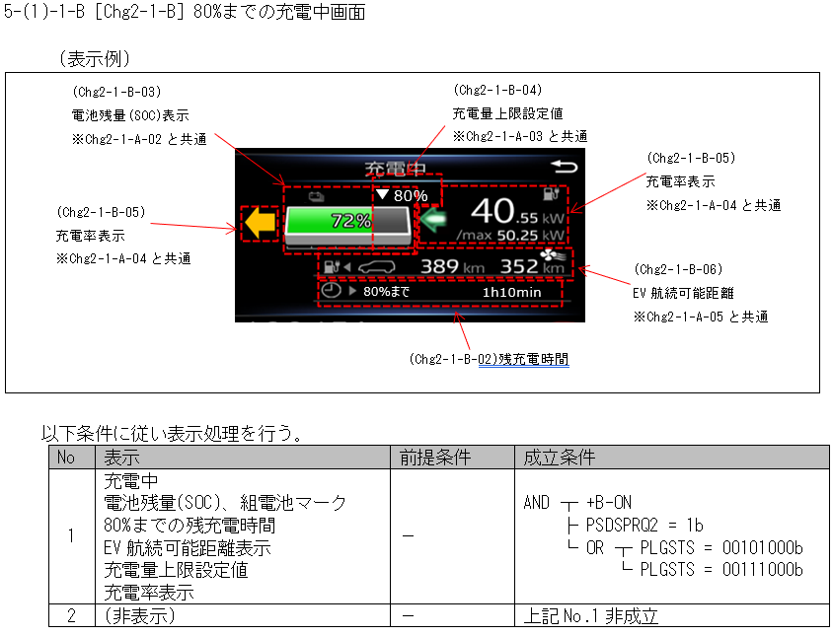
7bit以上の為、SerchTblを使用する
...
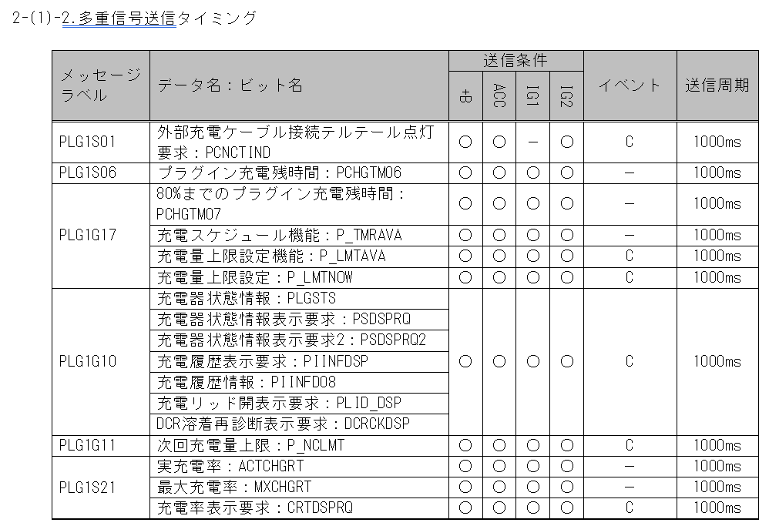
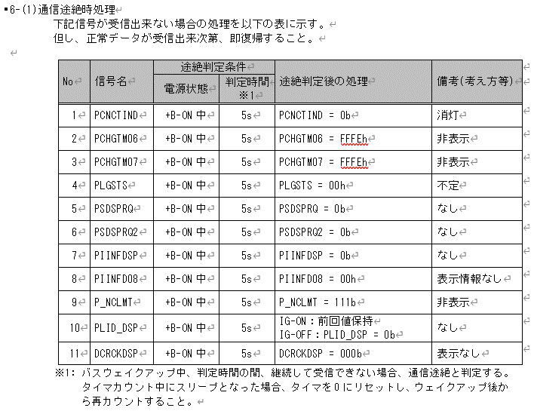
...
19PFv3 CV からの変更点を赤字で記載
 |  |  |  |  |  |  |  |  |  |  |  |  |  | REQ | 振る舞い
 |  |  |  |  |  |  |  |  | CAN | CAN | CAN | CAN | CAN | ALERT_CH_H_QUICHA_CHG | TT | PD | BC | RW
 |  |  | - | - | - | - | - | - | +B | +B | +B | +B | +B | ALERT_VOM_BAT_WT |  |  |  | 機能有無：-
 |  |  |  |  |  |  |  |  | PLG1G10 | PLG1G10 | PLG1G10 | PLG1G11 | PLG1G11 |  |  |  |  |  |  | ■Chg-2
[Chg2-1-B] 80%までの充電中画面 使用信号
可変長表示のためAlert責務外
[Chg2-1-B] 80%までの充電中画面 使用信号
可変長表示のためAlert責務外
 |  |  | VCS_ON | IGN_ON | IGN_OFF_WT | IGN_OFF | BAT_WT | BAT_AO | PLG1G10_STS | PIINFD08_SIG | PIINFDSP_SIG | PLG1G11_STS | P_NCLMT_SIG | 判定結果
RMT送信なし
各信号でRMT仕様書(MET-M_REMWAR-CSTD-1-07-A-C0.xlsx)を検索しても該当信号なし
 |  |  | 0b/ 1b | 0b/ 1b | 0b/ 1b | 0b/ 1b | 0b/ 1b | 0b/ 1b | 通常(00b)/ 未受信(01b)/ 通信途絶(10b)/ 未受信通信途絶(11b) | (0010 0000b) (0010 0001b)/ (0010 0011b)/ (0010 0100b)/ (0010 0101b)/ (0010 0110b)/ (0010 0111b)/ (0010 1000b)/ (0010 1001b)/ (0010 1010b)/ (0010 1011b)/ (0010 1100b)/ (0010 1101b)/ (0011 0001b)/ (0011 0011b)/ (0011 1000b)/ (0011 1001b)/ (0011 1010b)/ (0011 1011b)/ (0101 0001b)/ (0101 0010b)/ (0110 0001b)/ (0110 0010b)/ 上記以外 | 充電履歴表示要求なし(0b)/ 充電履歴表示要求あり(1b)/ | 通常(00b)/ 未受信(01b)/ 通信途絶(10b)/ 未受信通信途絶(11b) | (000b)/ (001b)/ (010b)/ (011b)/ (100b)/ (101b)/ (110b)/ (111b)/ | UNKNOWN/ CMPLMT/ CMP/ MLFNC/ BAT_TMP/ HI_ENRGY/ PULLD/ CHK_PLG/ CHK_AC/ CHK_FAC/ TMP_LOW/ PARTS/ TM_LMT/ CHK_VHCL/ UNLK_CHG/ PLUG_CHG/ LOW_TEMP/ VEH_PRTCT |  | -/ H_QUICHA-CSTD-2-01/ H_QUICHA-CSTD-2-02/ H_QUICHA-CSTD-2-03/ H_QUICHA-CSTD-2-04/ H_QUICHA-CSTD-2-05/ H_QUICHA-CSTD-2-06/ H_QUICHA-CSTD-2-07/ H_QUICHA-CSTD-2-08/ H_QUICHA-CSTD-2-09/ H_QUICHA-CSTD-2-10/ H_QUICHA-CSTD-2-11/ H_QUICHA-CSTD-2-12/ H_QUICHA-CSTD-2-13/ H_QUICHA-CSTD-2-20/ H_QUICHA-CSTD-2-21/ H_QUICHA-CSTD-2-22/ H_QUICHA-CSTD-2-23/ |  |  | 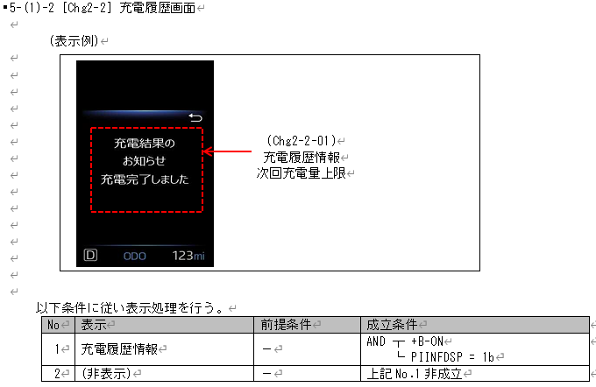
 |  |  | * | * | * | * | 1b | * | 00b | 0010 0000b | 1b | **b | ***b | UNKNOWN |  | - |  | -
 |  |  | * | * | * | * | 1b | * | 00b | 0010 0001b | 1b | 00b | 000b | CMP |  | H_QUICHA-CSTD-2-02 |  | -
 |  |  | * | * | * | * | 1b | * | 00b | 0010 0001b | 1b | 00b | 001b | CMPLMT |  | H_QUICHA-CSTD-2-01 |  | -
 |  |  | * | * | * | * | 1b | * | 00b | 0010 0001b | 1b | 00b | 010b | CMPLMT |  | H_QUICHA-CSTD-2-01 |  | -
 |  |  |  |  |  |  |  |  |  |  |  |  |  |  |  |  |  | -
 |  |  |  |  |  |  |  |  |  |  |  |  |  |  |  |  |  | -
 |  |  |  |  |  |  |  |  |  |  |  |  |  |  |  |  |  | -
032D CV-Rで下記の条件が追加
・PIINFD08 = 00100001b
 |  |  |  |  |  |  |  |  |  |  |  |  |  |  |  |  |  | -
 |  |  |  |  |  |  |  |  |  |  |  |  |  |  |  |  |  | -
 |  |  |  |  |  |  |  |  |  |  |  |  |  |  |  |  |  | -
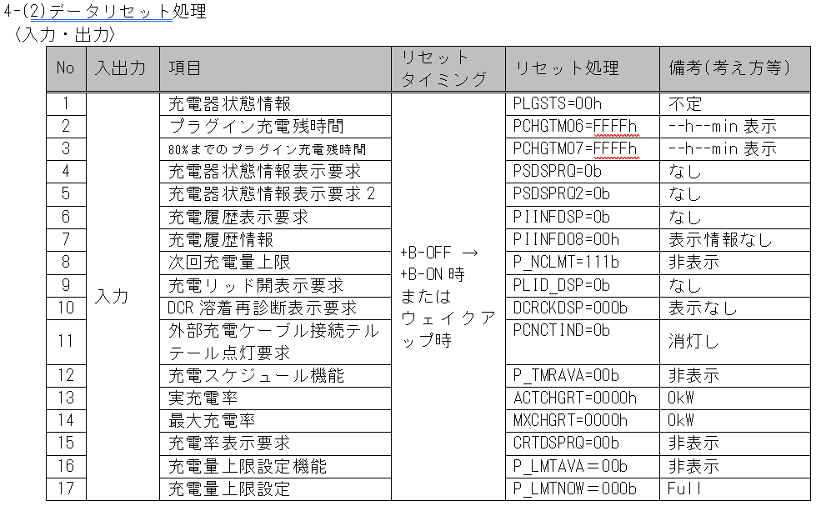
 |  |  |  |  |  |  |  |  |  |  |  |  |  |  |  |  |  | -
画面表示はAlert責務外
 |  |  |  |  |  |  |  |  |  |  |  |  |  |  |  |  |  | - |  |  |  |  |  | MET-M_CONSTSORT-CSTD-A0-03-A-C0.xlsx
未受信/通信途絶時、P_NCLMT
は111b(LIM非表示)のため表示条件より表示を行う
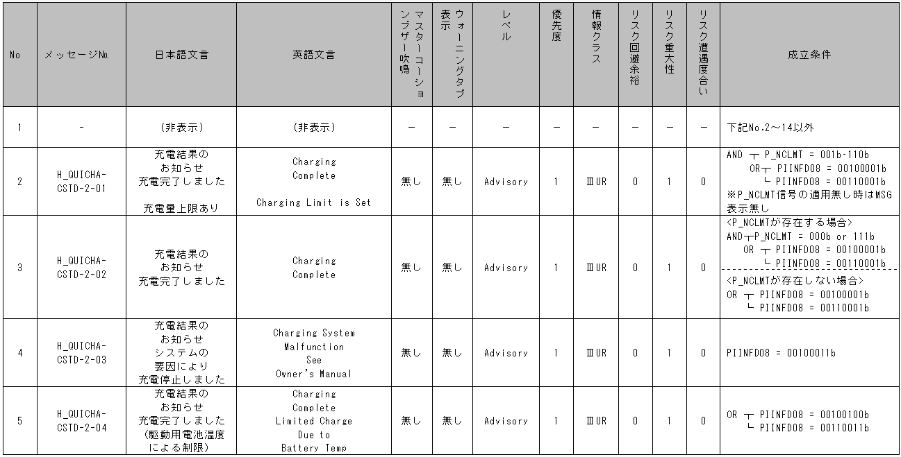
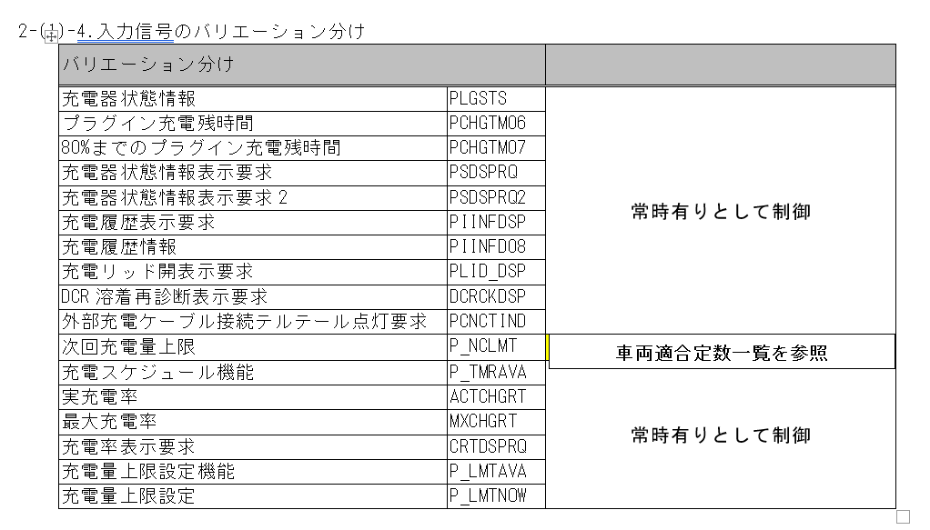
 |  |  |  |  |  |  |  |  |  |  |  |  |  |  |  |  |  | -
 |  |  |  |  |  |  |  |  |  |  |  |  |  |  |  |  |  | -
 |  |  |  |  |  |  |  |  |  |  |  |  |  |  |  |  |  | -
 |  |  |  |  |  |  |  |  |  |  |  |  |  |  |  |  |  | -
 |  |  |  |  |  |  |  |  |  |  |  |  |  |  |  |  |  | -
 |  |  |  |  |  |  |  |  |  |  |  |  |  |  |  |  |  | -
[Chg2-1-B] 80%までの充電中画面 使用信号
可変長表示のためAlert責務外
 |  |  |  |  |  |  |  |  |  |  |  |  |  |  |  |  |  | -
 |  |  |  |  |  |  |  |  |  |  |  |  |  |  |  |  |  | -
 |  |  |  |  |  |  |  |  |  |  |  |  |  |  |  |  |  | -
 |  |  |  |  |  |  |  |  |  |  |  |  |  |  |  |  |  | -
 |  |  |  |  |  |  |  |  |  |  |  |  |  |  |  |  |  | -
 |  |  |  |  |  |  |  |  |  |  |  |  |  |  |  |  |  | -
 |  |  |  |  |  |  |  |  |  |  |  |  |  |  |  |  |  | -
定数一覧表にはALLで「〇」と記載があるため、P_NCLMTは有りとして扱う。
→汎用モジュールで作成
 |  |  |  |  |  |  |  |  |  |  |  |  |  |  |  |  |  | -
 |  |  |  |  |  |  |  |  |  |  |  |  |  |  |  |  |  | -
 |  |  |  |  |  |  |  |  |  |  |  |  |  |  |  |  |  | -
 |  |  |  |  |  |  |  |  |  |  |  |  |  |  |  |  |  | -
未受信/通信途絶時、P_NCLMT
は111b(LIM非表示)のため表示条件より表示を行う
 |  |  |  |  |  |  |  |  |  |  |  |  |  |  |  |  |  | -
 |  |  |  |  |  |  |  |  |  |  |  |  |  |  |  |  |  | -
 |  |  |  |  |  |  |  |  |  |  |  |  |  |  |  |  |  | -
 |  |  |  |  |  |  |  |  |  |  |  |  |  |  |  |  |  | -
 |  |  |  |  |  |  |  |  |  |  |  |  |  |  |  |  |  | -
 |  |  |  |  |  |  |  |  |  |  |  |  |  |  |  |  |  | -
 |  |  |  |  |  |  |  |  |  |  |  |  |  |  |  |  |  | -
ALLで「〇」なので存在する場合で作成する
 |  |  |  |  |  |  |  |  |  |  |  |  |  |  |  |  |  | -
面企画#2：ALLで「-」に変更。
汎用性を持たせ、Configにより切り替えを可能とする。
 |  |  |  |  |  |  |  |  |  |  |  |  |  |  |  |  |  | -
 |  |  |  |  |  |  |  |  |  |  |  |  |  |  |  |  |  | -
 |  |  |  |  |  |  |  |  |  |  |  |  |  |  |  |  |  | -
 |  |  |  |  |  |  |  |  |  |  |  |  |  |  |  |  |  | -
 |  |  |  |  |  |  |  |  |  |  |  |  |  |  |  |  |  | -
 |  |  |  |  |  |  |  |  |  |  |  |  |  |  |  |  |  | -
 |  |  |  |  |  |  |  |  |  |  |  |  |  |  |  |  |  | -
 |  |  |  |  |  |  |  |  |  |  |  |  |  |  |  |  |  | -
 |  |  |  |  |  |  |  |  |  |  |  |  |  |  |  |  |  | -
 |  |  |  |  |  |  |  |  |  |  |  |  |  |  |  |  |  | -
...
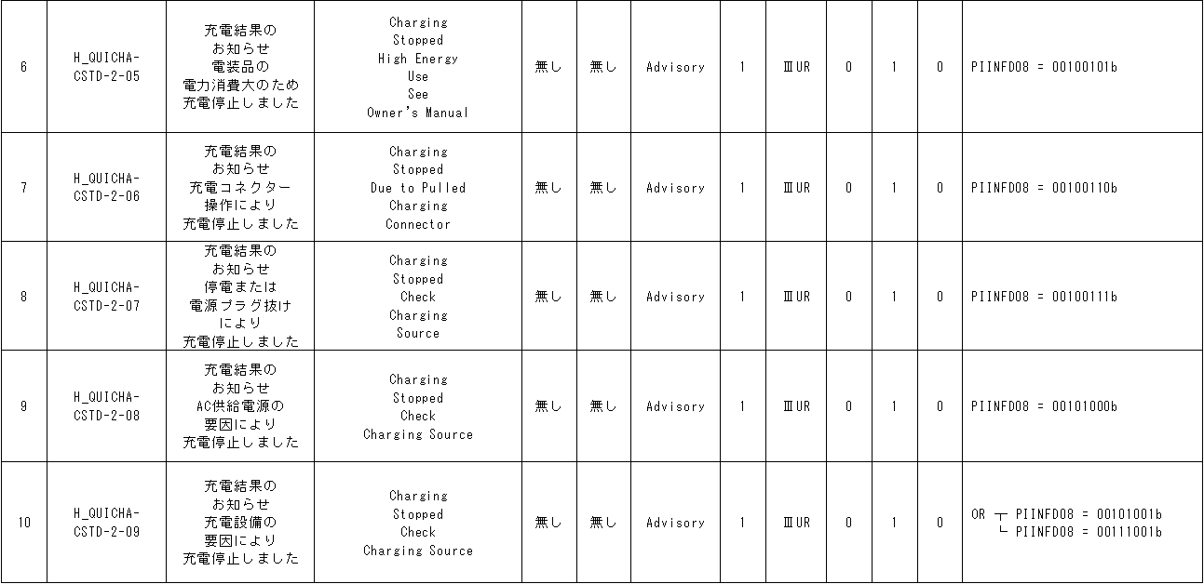
...
通信途絶仕様
PIINFDSP = 0b
PIINFD08 = 0b
P_NCLMT = 111b
初期化リセット値(未受信)
PIINFDSP = 0b
PIINFD08 = 0b
P_NCLMT = 111b
...
動作電源：＋B：BAT_WTを使用
WAKEUP/SLEEP仕様書(MET-M_WKUPSLP-CSTD-0-06-A-C6.doc)の強制Sleep対象外になっていない。
...
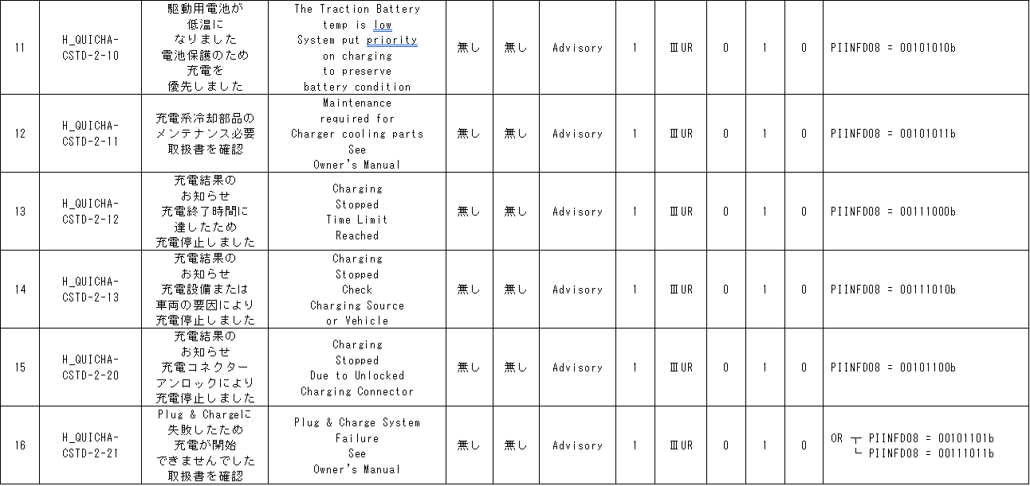
...
取り得る値 | 0b/ 1b | - | 0b/ 1b | 0b/ 1b | 0b/ 1b | 0b/ 1b | 0b/ 1b | 0b/ 1b | 通常(00b)/ 未受信(01b)/ 通信途絶(10b)/ 未受信通信途絶(11b) | (0010 0000b) (0010 0001b)/ (0010 0011b)/ (0010 0100b)/ (0010 0101b)/ (0010 0110b)/ (0010 0111b)/ (0010 1000b)/ (0010 1001b)/ (0010 1010b)/ (0010 1011b)/ (0010 1100b)/ (0010 1101b)/ (0011 0001b)/ (0011 0011b)/ (0011 1000b)/ (0011 1001b)/ (0011 1010b)/ (0011 1011b)/ (0101 0001b)/ (0101 0010b)/ (0110 0001b)/ (0110 0010b)/ 上記以外 | 充電履歴表示要求なし(0b)/ 充電履歴表示要求あり(1b)/ | 通常(00b)/ 未受信(01b)/ 通信途絶(10b)/ 未受信通信途絶(11b) | (000b)/ (001b)/ (010b)/ (011b)/ (100b)/ (101b)/ (110b)/ (111b)/ | UNKNOWN/ CMPLMT/ CMP/ MLFNC/ BAT_TMP/ HI_ENRGY/ PULLD/ CHK_PLG/ CHK_AC/ CHK_FAC/ TMP_LOW/ PARTS/ TM_LMT/ CHK_VHCL/ UNLK_CHG/ PLUG_CHG/ LOW_TEMP/ VEH_PRTCT |  | -/ H_QUICHA-CSTD-2-01/ H_QUICHA-CSTD-2-02/ H_QUICHA-CSTD-2-03/ H_QUICHA-CSTD-2-04/ H_QUICHA-CSTD-2-05/ H_QUICHA-CSTD-2-06/ H_QUICHA-CSTD-2-07/ H_QUICHA-CSTD-2-08/ H_QUICHA-CSTD-2-09/ H_QUICHA-CSTD-2-10/ H_QUICHA-CSTD-2-11/ H_QUICHA-CSTD-2-12/ H_QUICHA-CSTD-2-13/ H_QUICHA-CSTD-2-20/ H_QUICHA-CSTD-2-21/ H_QUICHA-CSTD-2-22/ H_QUICHA-CSTD-2-23/
**b + **0* ****b + *b + **b + ***b | * | * | * | * | * | * | 1b | * | 00b | **0* ****b | *b | **b | ***b | UNKNOWN |  | - |  | -
未受信 + **** ****b + *b + **b + ***b | * | * | * | * | * | * | 1b | * | 01b | **** ****b | *b | **b | ***b | UNKNOWN |  | - |  | -
通信途絶 + **** ****b + *b + **b + ***b | * | * | * | * | * | * | 1b | * | 10b | **** ****b | *b | **b | ***b | UNKNOWN |  | - |  | -
未受信通信途絶 + **** ****b + *b + **b + ***b | * | * | * | * | * | * | 1b | * | 11b | **** ****b | *b | **b | ***b | UNKNOWN |  | - |  | -
BAT_WT=0b | * | * | * | * | * | * | 0b | * | **b | **** ****b | *b | **b | ***b | UNKNOWN |  | - |  | -

19PFv3で追加の要求

PLG1G10の通信途絶時の振舞はIG状態によらず00bである。
真理値表としては通信途絶時、未受信通信途絶時は00bとして設計する

動作電源：＋B：BAT_WTを使用
WAKEUP/SLEEP仕様書(MET-M_WKUPSLP-CSTD-0-06-A-C6.docx)の強制Sleep対象外になっていない。

6bit以下の為、Indexを使用する
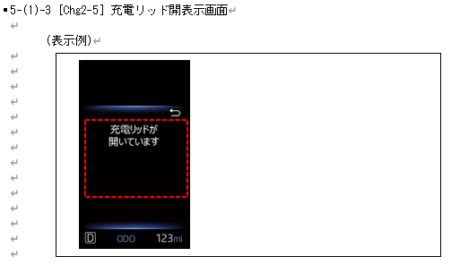
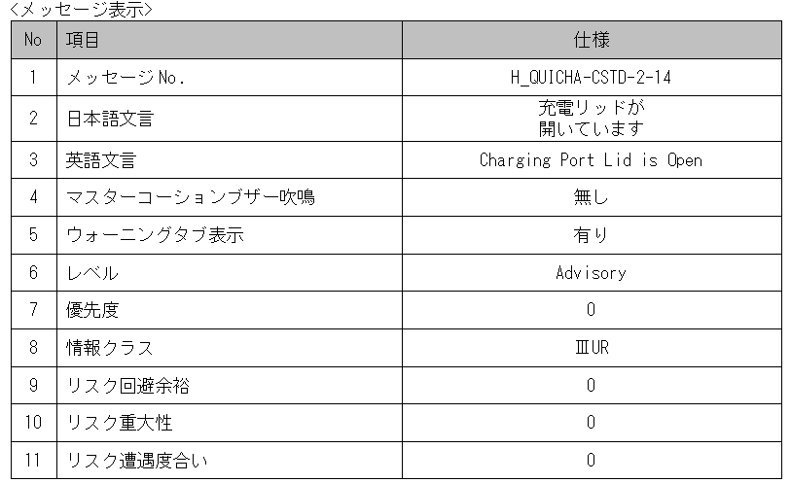

Chg2-5充電リッド開表示画面
Table Type | Index
 | 入力 |  |  |  |  |  |  |  |  |  | REQ | 振る舞い
種類 | Vehicle Operation Mode |  |  |  |  |  |  |  | CAN | CAN | ALERT_CH_H_QUICHA_LID | TT | PD | BC | RW
有効電源状態 | - | - | - | - | - | - | - | - | +B | +B | ALERT_VOM_BAT_WT |  |  |  | 機能有無：-
端子名称/ メッセージラベル | VOM |  |  |  |  |  |  |  | PLG1G10 | PLG1G10
信号名(データラベル) | RWT_EN | [reserved] | VCS_ON | IGN_ON | IGN_OFF_WT | IGN_OFF | BAT_WT | BAT_AO | PLG1G10_STS | PLID_DSP_SIG | 判定結果
通信途絶仕様
PLID_DSP = 0b
取り得る値 | 0b/ 1b | - | 0b/ 1b | 0b/ 1b | 0b/ 1b | 0b/ 1b | 0b/ 1b | 0b/ 1b | 通常(0b)/ 未受信(1b) | 非表示(0b)/ 表示(1b) | UNKNOWN/ OPEN/ |  | H_QUICHA-CSTD-2-14/ -
通常＋非表示 | * | * | * | * | * | * | 1b | * | 0b | 0b | UNKNOWN |  | - |  | -
 |  |  |  | * | * | * | 1b | * | 0b | 1b | OPEN |  | H_QUICHA-CSTD-2-14 |  | -
 |  |  |  | * | * | * | 1b | * | 1b | 0b | UNKNOWN |  | - |  | -
 |  |  |  | * | * | * | 1b | * | 1b | 1b | UNKNOWN |  | - |  | -
 |  |  |  | * | * | * | 0b | * | *b | *b | UNKNOWN |  | - |  | -
PLG1G10(PLID_DSP)の通信途絶時の振舞は
IG-ON中：前回値
IG-OFF中：0b
であるため、真理値表としては通信途絶時は前回値として設計する
IG-OFF中の通信途絶は
vd_g_AlertBRxTrnsSts
を使用して、未受信通信途絶となるように実装する。
したがって、通信状態は、未受信のビットのみを入力とする。
032D CV-R：
電源状態が、IG-ONから+B-ONに変更
通信途絶仕様
PCNCTIND：IG-ON/OFF：0b

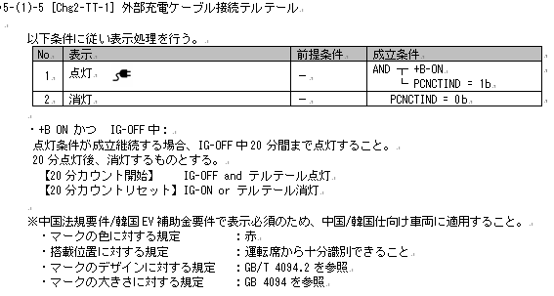

電源状態をIGから+Bに変更
6bit以下の為、Indexを使用する
032D CV-R：
IG-OFF時は、テルテール点灯後、20分で消灯する旨の記載が追加

Chg-TT-1 外部充電ケーブル接続テルテール
Table Type | Index
 | 入力 |  |  |  |  |  |  |  |  |  |  | REQ | 振る舞い
種類 | Vehicle Operation Mode |  |  |  |  |  |  |  | 内部データ | CAN | CAN | ALERT_CH_H_QUICHA_TT | TT | PD | BC | RW
有効電源状態 | - | - | - | - | - | - | - | - | - | +B | +B | ALERT_VOM_BAT_WT |  |  |  | 機能有無：-
端子名称/ メッセージラベル | VOM |  |  |  |  |  |  |  | - | PLG1S01 | PLG1S01
中国仕向であるかは、VSV側で判定を行う。
AlertはVOMとして信号の判定は行う。
信号名(データラベル) | RWT_EN | [reserved] | VCS_ON | IGN_ON | IGN_OFF_WT | IGN_OFF | BAT_WT | BAT_AO | IG OFF表示20分カウント | PLG1S01_STS | PCNCTIND_SIG | 判定結果
取り得る値 | 0b/ 1b | - | 0b/ 1b | 0b/ 1b | 0b/ 1b | 0b/ 1b | 0b/ 1b | 0b/ 1b | 20分未満(0b)/ 20分以上(1b) | 通常(00b)/ 未受信(01b)/ 通信途絶(10b)/ 未受信通信途絶(11b) | 消灯(0b)/ 点灯(1b) | UNKNOWN/ ON/ | 点灯/ -
IG-ON + *b + 通常＋消灯 | * | * | * | 1 | * | * | * | * | *b | 00b | 0b | UNKNOWN | - | - |  | -
...
 |  |  |  |  |  |  |  | * | 1b | 00b | 0b | UNKNOWN | - | - |  | -
 |  |  |  |  |  |  |  | * | 1b | 00b | 1b | UNKNOWN | - | - |  | -
 |  |  |  |  |  |  |  | * | 1b | 01b | 0b | UNKNOWN | - | - |  | -
 |  |  |  |  |  |  |  | * | 1b | 01b | 1b | UNKNOWN | - | - |  | -
 |  |  |  |  |  |  |  | * | 1b | 10b | 0b | UNKNOWN | - | - |  | -
 |  |  |  | * | 1 | * | * | * | 1b | 10b | 1b | UNKNOWN | - | - |  | -
 |  |  |  | * | 1 | * | * | * | 1b | 11b | 0b | UNKNOWN | - | - |  | -
 |  |  |  | * | 1 | * | * | * | 1b | 11b | 1b | UNKNOWN | - | - |  | -
IG-OFF(BUS Sleepから25分経過)＋*b + **b + *b | * | * | * | 0 | 0 | * | * | * | *b | **b | *b | UNKNOWN | - | - |  | -
バリ１では適用条件なしのため、全画面適用として扱う
条件成立時でも、IG-OFF後20分経過してる場合は、消灯

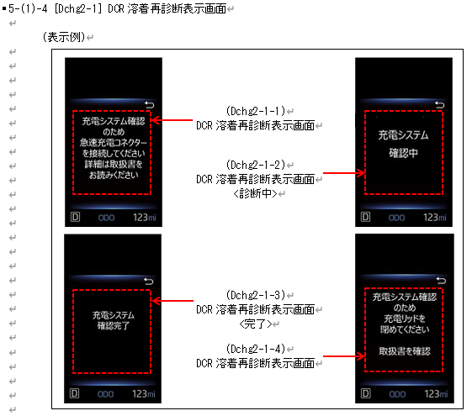
 |  |  |  |  |  |  |  |  |  |  |  |  |  |  |  |  |  |  |  |  | MET-H_QUICHA-CSTD-0-XX-X-C2-800B-A.docx | MET-H_QUICHA-CSTD-1-XX-X-C1-050D-A.docx | MET-H_QUICHA-CSTD-1-XX-X-C1-032D-A.docx |  | MET-H_QUICHA-CSTD-1-XX-X-C1-900W-A.docx
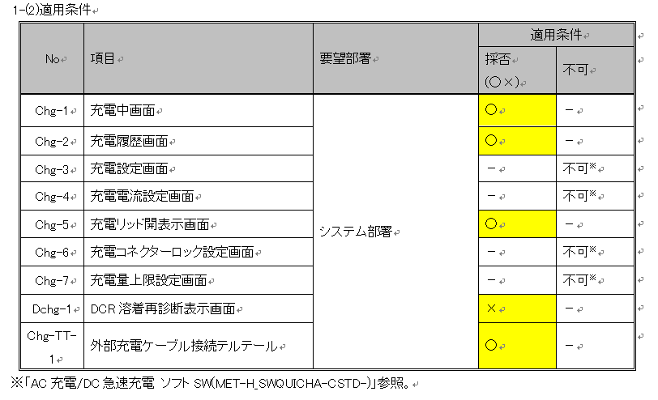
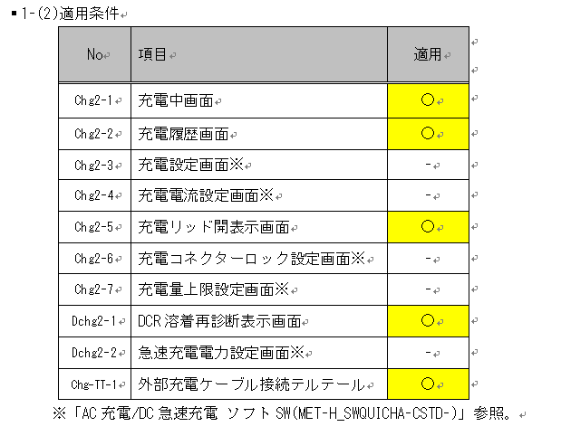
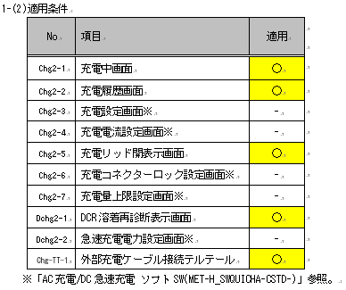
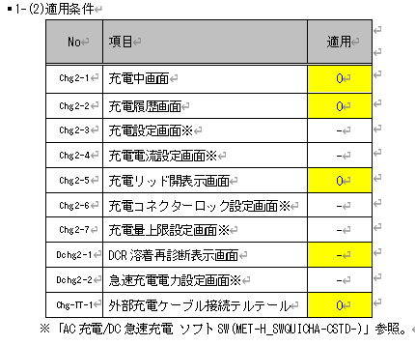
不具合対応（24FGM22-21691）
DCR溶着再診断表示画面が表示されない不具合。
制御仕様の適用条件が無しのため、定数仕様に記載されている画面適用が削除。
制御仕様に記載されている画面は全て表示するように修正。
・DCR溶着再診断表示画面を非適用ではなく、適用として扱うように変更
IG-OFFでテルテール表示後、20分経過で消灯する
→真理値表にIG-OFF表示後、20分経過したかどうかを追加する
→20分の経過カウントはタイマーでカウントを行う
【20分カウント開始】 IG-OFF and テルテール点灯
【20分カウントリセット】IG-ON or テルテール消灯
＜タイマ設計＞
初期値：カウンタ＝0
カウントクリア(カウンタ=0)：IG-ON or テルテール消灯(※1)
カウントインクリメント：IG-OFF and テルテール点灯(※2)
※1 テルテール消灯：PLG1S01の通信状態が通常以外、または、PCNCTINDが消灯(0b)
※2 テルテール点灯：PLG1S01の通信状態が通常かつPCNCTINDが点灯(1b)
032D：050Dと同様にAlert対象
032D：050Dと同様にAlert非対象
理由：残充電時間が可変長表示のためAlertの責務ではない
面企画#2：050Dと同様にAlert非対象
理由：残充電時間が可変長表示のためAlertの責務ではない
面企画#2：050Dと同様にAlert対象
032D：050Dと同様にAlert対象
面企画#2：050Dと同様にAlert対象
MET-H_QUICHA-CSTD-1-XX-X-C1-900W-A.docxにて、
適用条件が「-」に変更。 汎用性を持たせ、Configにより切り替えを可能とする。
→汎用モジュールで作成
IG-ON/OFFと+Bの判定が必要になったため、
真理値表に追加。
032D：050Dと同様にAlert対象
面企画#：050Dと同様にAlert対象
 |  |  |  |  |  |  |  |  |  |  |  |  |  |  |  |  |  |  |  |  |  |  |  |  |  | No | 項目 | 適用条件
 |  |  |  |  |  |  |  |  |  |  |  |  |  |  |  |  |  |  |  |  |  |  |  |  |  | Chg-1 | 充電中画面 | 〇
 |  |  |  |  |  |  |  |  |  |  |  |  |  |  |  |  |  |  |  |  |  |  |  |  |  | Chg-2 | 充電履歴画面 | 〇
 |  |  |  |  |  |  |  |  |  |  |  |  |  |  |  |  |  |  |  |  |  |  |  |  |  | Chg-3 | 充電設定画面 | 制御仕様記載無し
 |  |  |  |  |  |  |  |  |  |  |  |  |  |  |  |  |  |  |  |  |  |  |  |  |  | Chg-4 | 充電電流設定画面 | 制御仕様記載無し
 |  |  |  |  |  |  |  |  |  |  |  |  |  |  |  |  |  |  |  |  |  |  |  |  |  | Chg-5 | 充電リッド開表示画面 | 〇
032D：050Dと同様にAlert対象
面企画#2：050Dと同様にAlert対象
 |  |  |  |  |  |  |  |  |  |  |  |  |  |  |  |  |  |  |  |  |  |  |  |  |  | Chg-6 | 充電コネクターロック設定画面 | 制御仕様記載無し
 |  |  |  |  |  |  |  |  |  |  |  |  |  |  |  |  |  |  |  |  |  |  |  |  |  | Chg-7 | 充電量上限設定画面 | 制御仕様記載無し
 |  |  |  |  |  |  |  |  |  |  |  |  |  |  |  |  |  |  |  |  |  |  |  |  |  | Dchg-1 | DCR溶着再診断表示画面 | 〇
6bit以下の為、Indexを使用する
 |  |  |  |  |  |  |  |  |  |  |  |  |  |  |  |  |  |  |  |  |  |  |  |  |  | Chg-TT-1 | 外部充電ケーブル接続テルテール | 〇
Dchg2-1 DCR溶着再診断表示画面
Table Type | Index
 | 入力 |  |  |  |  |  |  |  |  |  | REQ | 振る舞い
種類 | Vehicle Operation Mode |  |  |  |  |  |  |  | CAN | CAN | ALERT_CH_H_QUICHA_DCHG | TT | PD | BC | RW
有効電源状態 | - | - | - | - | - | - | - | - | +B | +B | ALERT_VOM_IGN_ON |  |  |  | 機能有無：-
端子名称/ メッセージラベル | VOM |  |  |  |  |  |  |  | PLG1G10 | PLG1G10
信号名(データラベル) | RWT_EN | [reserved] | VCS_ON | IGN_ON | IGN_OFF_WT | IGN_OFF | BAT_WT | BAT_AO | PLG1G10_STS | DCRCKDSP_SIG | 判定結果
取り得る値 | 0b/ 1b | - | 0b/ 1b | 0b/ 1b | 0b/ 1b | 0b/ 1b | 0b/ 1b | 0b/ 1b | 通常(00b)/ 未受信(01b)/ 通信途絶(10b)/ 未受信通信途絶(11b) | DCR溶着再診断表示画面(001b)/ DCR溶着再診断表示画面 <診断中>(010b)/ DCR溶着再診断表示画面 <完了>(100b)/ DCR溶着再診断表示画面 <クローズ>(011b)/ 上記以外 | UNKNOWN/ CCS_CON/ CCS/ CCS_CMP/ CCS_END/ |  | H_QUICHA-CSTD-2-15/ H_QUICHA-CSTD-2-16/ H_QUICHA-CSTD-2-17/ H_QUICHA-CSTD-2-18/ -
IG-ON + 通常 ＋000b | * | * | * | * | * | * | * | * | 00b | 000b | UNKNOWN |  | - |  | -
IG-ON + 通常 ＋DCR溶着再診断表示画面 | * | * | * | * | * | * | * | * | 00b | 001b | CCS_CON |  | H_QUICHA-CSTD-2-15 |  | -
...
電源状態は、IG
※IG-ONなので初期化関数での処理は不要
初期化リセット値(未受信)
DCRCKDSP：IG-ON/OFF：000b
通信途絶仕様
DCRCKDSP：IG-ON/OFF：000b
...
IG-ON + 通常 ＋111b | * | * | * | * | * | * | * | * | 00b | 111b | UNKNOWN |  | - |  | -
IG-ON + 未受信＋***b | * | * | * | * | * | * | * | * | 01b | ***b | UNKNOWN |  | - |  | -
IG-ON + 通信途絶 + ***b | * | * | * | * | * | * | * | * | 10b | ***b | UNKNOWN |  | - |  | -
IG-ON + 未受信通信途絶＋***b | * | * | * | * | * | * | * | * | 11b | ***b | UNKNOWN |  | - |  | -
IG-OFF＋**b + ***b | * | * | * | * | * | * | * | * | **b | ***b | UNKNOWN |  | - |  | -

IG情報は、通信状態に含まれるため、IG-ONは入力にはしない

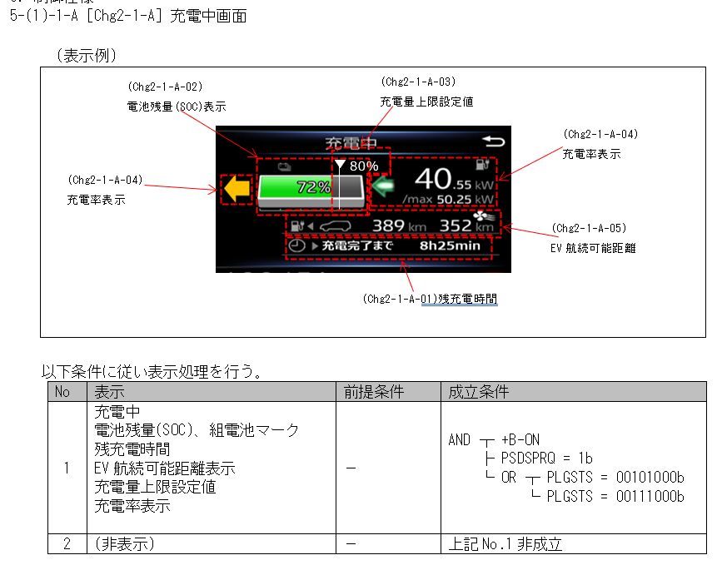
充電中画面は残充電時間が可変長表示のためAlertの責務ではないので他ドメインに依頼

充電中画面は残充電時間が可変長表示のためAlertの責務ではないので他ドメインに依頼

